目的と適用範囲
手 順 書
 |  |  | 管理番号 |  | 頁
型 名 |  |  | 工程番号 | －
作業内容 |  | 目的と適用範囲

START
1. 目的
 | 内容：Pana-CIM の点検と管理の手順を文書として残す。

新しい基板？
2. 適用範囲
 | 対象：Pana-CIM を対象とする。LNB は別冊の管理手順書で扱う。Eg-Pro と Asprova は別チーム(石井G)の管理であり、本書では扱わない。
 | 分担：管理文書作成の分担は「Pana-CIM・LNB=当グループ(茂木(絵)G)」「Eg-Pro・Asprova=別グループ(石井G)」である(2026-10-13 確定)。
 | 環境：本書が扱う作業はすべて稼働中の本番環境に対して行う。検証環境は存在しない。
 | 未検証：本書に記載した手順は実行による検証を経ていない。初版は未検証のまま運用に入る。

マウントデータ
の作成
2-1. 背景(要約)
 | ＊詳細は「LNB・Pana-CIM_管理文書作成_会議記録_追補.md」を参照。本章には経緯の詳細を書かない。
 | 経緯：Eg-Pro でのデッドロックを契機に、サーバー運用を特定者の知識に依存させず、管理・点検・復旧手順を文書化して定期確認する方針となった。
 | 教訓：自動バックアップを「できていると思い込んでいた」ことが障害の長期化につながった。本書の点検項目はこの反省に基づく。

差分出力

担当手配部品
の確認

PADと部品の
向き合わせ

AOI用
マウントデータ作成

DGS用
マウントデータ作成

基板データ
新規作成

PLMと比較して
差分確認

A

A

ジョブデータ作成

ソフト登録

SMTマスタ登録

試作指示書作成

END

用語
手 順 書
 |  |  | 管理番号 |  | 頁
型 名 |  |  | 工程番号 | －
作業内容 |  | 用語

START
3. 用語
語 | 意味
 | Pana-CIM：設備から情報を収集するシステム
 | 稼働モニタ：Pana-CIM から出力される表示。会議では「稼働モニタ異常(Power BI)」として言及されており、表示基盤が Power BI であるかは要確認
設計変更部品
登録あり？
 | アンドン：ラインの状態を表示する装置。異常発生時の対処対象として本書で扱う
 | SMT点検日：SMT のラインが稼働しない日。月次再起動の実施日として用いる
 | CIMC-SV：VMware 上の仮想マシン。ゲストOSは Red Hat Enterprise Linux 6(64ビット)。ESXiホスト(https://172.25.253.45/ui/)のナビゲータから操作する。ノートPC右隣の白枠モニタに表示される
 | CIM-C PC：物理PC。異常時の再起動で最初に止める対象(第10章10-4)
 | CIM-A PC：物理PC。VMware の管理画面へ入るための端末
DGSへ
パーツデータ登録
 | ESXi：仮想マシンを動かす基盤。ホスト画面から仮想マシンの電源を操作する
 | メンテナンスモード：ESXi ホストを保守状態にする設定。解除を忘れると仮想マシンを起動できない
 | Route Editer：異常時の再起動の最後に起動する画面。原文の表記のまま記載している(第10章10-4 手順14)
 | DGS：LNB のバックアップ経路に現れる系。本書での位置づけは要確認

量産品基板の
複製作成

基板データ編集

PLMと比較して
差分確認

差分なし

ジョブデータ作成

ソフト登録

END

構成と管理情報
手 順 書
 |  |  | 管理番号 |  | 頁
型 名 |  |  | 工程番号 | －
作業内容 |  | 構成と管理情報

START
4. 構成と管理情報 / 4-1 管理対象
項目 | 内容
 | 仮想マシン：CIMC-SV(Red Hat Enterprise Linux 6・64ビット)
 | 仮想化基盤：ESXi(ホスト画面 https://172.25.253.45/ui/)
試作基板の
複製作成
 | 物理PC：CIM-C PC、CIM-A PC
 | 表示系：稼働モニタ、アンドン
 | 台数・設置場所：要確認
 | バージョン：要確認

基板データ出力
 | ＊公式資料(PanaCIM-EE 外部インターフェース N7201A522J17)には、PanaCIM アプリケーションサーバー/コントローラーサーバー(ESXi使用)、Webクライアント、LNB(FAパソコン)、NPM-DGS が構成図として示されている。本書の管理対象がこのどれに当たるかの対応付けは要確認(付録A-2)。
4-2 相関図
 | 粒度の基準：その箱が止まったときに点検実行者の取る行動が変わるかどうか。変わるなら箱を分け、変わらないなら一つにまとめる。第一層が一枚に収まらない場合は粒度が細かすぎるとみなし、統合する。
 | 作成方針：相関図はセクションごとに、新規で関係性が判明した時点で更新する。
 | 作図の形式：ZZZ-90000 へ登録できる図の形式は要確認。
PLMと比較して
差分確認

基板データ編集

PLMと比較して
差分確認

差分なし

ジョブデータ作成

ソフト登録

END

管理体制
手 順 書
 |  |  |  | 管理番号 |  | 頁
型 名 |  |  |  | 工程番号 | －
作業内容 |  |  | 管理体制

START
5. 管理体制と役割
 | ＊本書の作成と改訂の起案は篠原が担当する(管理文書・手順書・チェックシートの作成、およびそれらを埋めるための聞き取りを含む。2026-10-14 定期報告の「役割の区分」による)。チーム(篠原、大塚、茂木(絵)、竹渕)は進捗の共有と、実機確認の日程・判定事項(担当者・しきい値)の決定で協力する。
役割 | 氏名 | 不在時の代行
 | 管理責任者：茂木（由）、倉林（2名体制）／互いに代行。両者不在時は副管理責任者
試作基板の
複製作成
 | 副管理責任者：石井、茂木（絵）（2名体制）／管理責任者不在時に代行
 | 点検の実施者：要確認／要確認
 | 記録の確認者：要確認／要確認
 | 文書の承認者：要確認／要確認
 | 停止の判断者：担当は確定済み。氏名の記入が未了（管理責任者の記入待ち）／要確認
基板データ編集
 | 文書作成：篠原、大塚、茂木（絵）、竹渕（リーダー 茂木（絵）・スケジュール管理担当）／同チーム内で調整

 | ＊人名と割り当ては 2026-10-14、篠原のグループによる本人確認で確定。会議記録 §12 の「副管理責任者を倉林さんとし」は本確認と食い違うため、本確認を正とする。
5-1 作業時の制約
 | ※大元のパソコンを操作するときは、一人で入らない。付き添う者を確保する。確保できない場合は茂木(由)または倉林に声をかける。この制約は本書のすべての操作に適用する。
PLMと比較して
差分確認

差分なし

ジョブデータ作成

ソフト登録

SMTマスタ登録

END

日次点検
手 順 書
 |  |  | 管理番号 |  | 頁
型 名 |  |  | 工程番号 | －
作業内容 |  | 日次点検

6. 日常管理(日次点検)
 | 周期：日次。実施してよい時間帯、所要時間の目安、休日の実施有無はいずれも要確認。
 | 操作の種別：本章の操作はすべて読み取りのみで、状態を変えない。

6-1 Step 1 稼働状態を確認する
項目 | 内容
 | やること：稼働モニタとアンドンの表示を確認する
 | 操作の種別：読み取りのみ
 | 完了条件：表示が出ていること。アンドンの色定義は第10章10-1に従う。稼働モニタ側の「正常と判定する画面名」は要確認
 | 記録：チェックシートの該当欄に記入する
 | 注意点：稼働モニタは Pana-CIM から出力されている。表示だけで原因を断定しない

6-2 Step 2 バックアップの結果を確認する
項目 | 内容
 | やること：最終実行日時と成否を確認する
 | 操作の種別：読み取りのみ
 | 完了条件：最終実行日時が記録されており、画面に「データベース完全バックアップに成功しました。」が表示されていること。何日遡ったら異常とするかのしきい値は要確認
 | 記録：最終実行日時と成否をチェックシートに記入する
 | 注意点：画面に「4日以上前のバックアップが存在する(DBCleanBackup)」旨が表示される場合がある。表示が出たら確認者へ申し送る

6-3 Step 3 保存領域を確認する
項目 | 内容
 | やること：空き容量と増加の傾向を確認する
 | 操作の種別：読み取りのみ
 | 完了条件：空き容量を数値で読み取り、チェックシートに記入する。注意・異常とみなす値は要確認
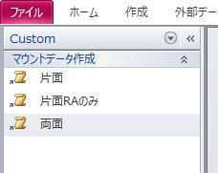
 | ※Step 1 から Step 3 はいずれも点検項目の候補であり、確定していない。判定基準は実機の画面を見ながら決める。

月次再起動
手 順 書
 |  |  | 管理番号 |  | 頁
型 名 |  |  | 工程番号 | －
作業内容 |  | 月次再起動

 | ※本章は計画的な月次再起動の手順である。異常が出たときの再起動は手順がまったく異なり、全ラインを停止させる。第10章10-4 を参照すること。取り違えると生産を止める。
7-1 実施条件
項目 | 内容
 | 周期：月1回
 | 実施日：SMT点検日の朝
 | 前提：Pana-CIM が動作していないこと
 | 対象：CIMC-SV
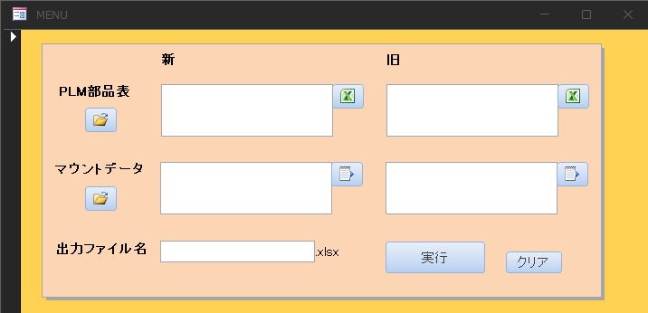
 | ＊異常発生時の随時再起動は従来どおり残る。定期と随時の二本立てとなる。Windows 更新後の扱いは要確認(RPA機では更新の翌日に再起動する決まりがあるが、Pana-CIM を同じ扱いとするかは未確定)。
7-2 Step 1 Pana-CIM が動いていないことを確認する
項目 | 内容
 | やること：SMT点検日であること、および Pana-CIM が動作していないことを確認する
 | 完了条件：動作していないと判断できる画面または状態を確認する。判断に用いる画面と、動作中とみなす表示は要確認
 | 注意点：動作中に再起動すると処理が中断する。中断した場合の影響範囲は要確認

7-3 Step 2 付き添う者を確保する
項目 | 内容
 | やること：大元のパソコンを操作する前に、同席する者を確保する。確保できない場合は茂木(由)または倉林に声をかける
 | 完了条件：同席者がいる状態で操作を開始する

7-4 Step 3 再起動を実施する(操作の種別: 状態を変える)
 | ＊出典は サーバー再起動.pptx(スライド1〜2)。原文は付録A-3。
1． | 通常の Windows と同様に、スタート → 再起動を選択する
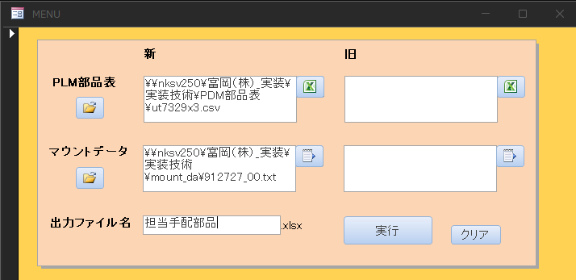
2． | 理由コードを聞かれるので「その他(計画外)」を選択する
3． | ログイン画面が起動したら、ログインする

 | ※パスワードは本書に書かない。承認済みの保管先にある値を使う(第12章)。
項目 | 内容
 | 取り消し可否：要確認。再起動を取り消す方法の有無、中断時の復旧方法
 | 完了条件：ログインが完了し、第6章 Step 1 と同じ表示に戻ること
 | 注意点：操作画面には ESXiホスト画面(https://172.25.253.45/ui/)とナビゲータが表示される

 | ＊操作手順書 0494-912039(06) に該当する記載があるかは未確認(第14章 No.1)。→ 2026-10-13 時点で「PanaCIM」シートに異常時再起動の記載を確認済み(月次再起動の記載はなし)。
7-5 Step 4 再起動後の状態を確認する
項目 | 内容
 | やること：稼働モニタとアンドンの表示を確認する
 | 完了条件：第6章 Step 1 と同じ状態に戻っていること。判定基準は要確認
 | 記録：チェックシートの月次欄に実施日と実施者を記入する

7-6 引用元の改訂への追従
 | 追従：操作手順書 0494-912039(06) が改訂された場合、本章と第10章10-4 を見直す。改訂を確認する担当者と確認の時期は要確認。

バックアップ
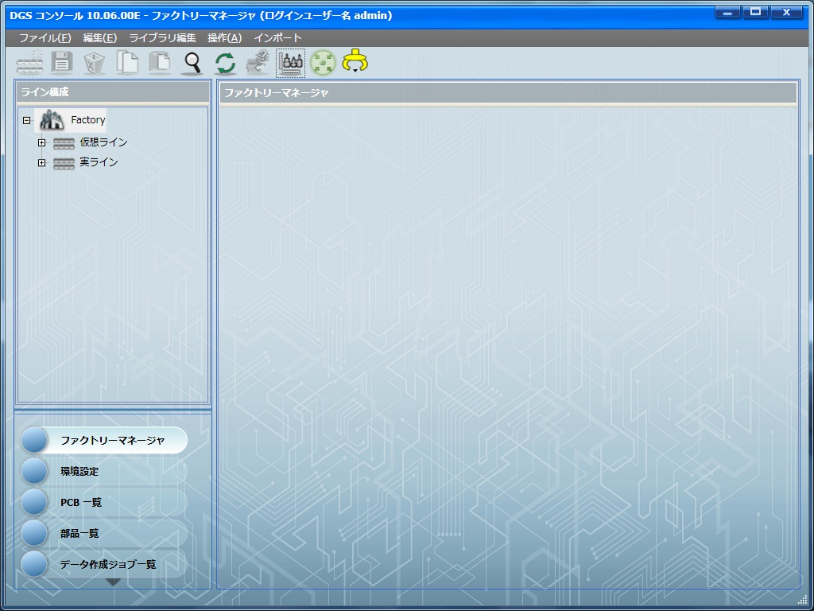
手 順 書
 |  |  | 管理番号 |  | 頁
型 名 |  |  | 工程番号 | －
作業内容 |  | バックアップ

8. バックアップ / 8-1 取得の手順
 | ＊周期は毎日とする(2026-09-30 会議の決定)。DGS で取得したものを Pana-CIM で保存する。日次点検の Step 2(第6章)で最終実行日時と成否を確認する。
 | ＊2026-10-14 会議で確認された現状: DGS 側でバックアップを実施中。実行は端末ごとの手作業であり、実施時間は端末によってまちまち。Pana-CIM 側で一括・自動化できないかを調査中(第14章 No.11)。
 | ＊出典は 不具合別ログリスト_取得手順_Ｊ.pdf(PDF通し11〜12頁)。原文は付録A-1。
1． | PanaCIM コンソールを起動する
2． | 「データベースユーティリティ」→「バックアップ」→「バックアップ設定」→「バックアップ実行」のタブを選択する
3． | 「データベースバックアップ場所」を確認する(例 E:\BackUP_DB)。確認後、「実行開始」をクリックする
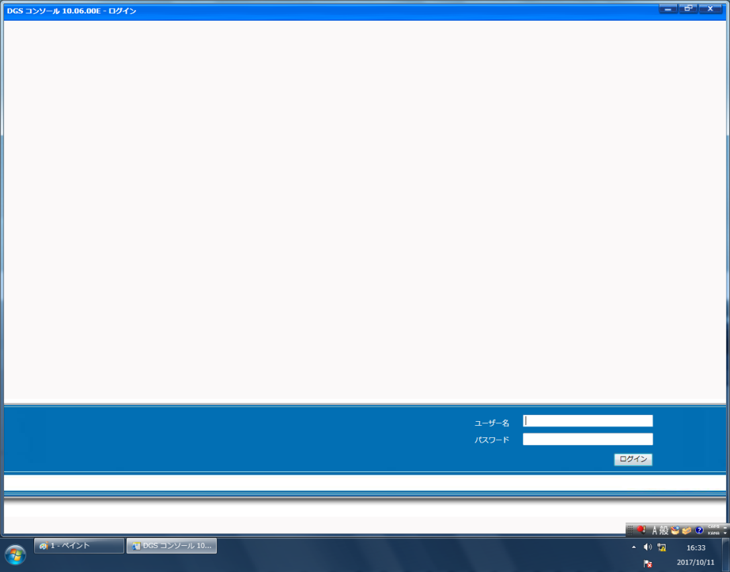
4． | 保存が完了すると「データベース完全バックアップに成功しました。」が表示される
5． | バックアップの場所(例 E:\BackUP_DB)を開く
6． | 画面下に PANACIM_<日付>_<時刻>_FULbak のファイルがある。USB や SD カードへコピーする。ファイルサイズが大きいため、コピー後に圧縮する

 | ※保存先の表記について。原文のPDFから抽出した文字列は E\BackUP_DB で、ドライブ文字の後のコロンが落ちている。本書では E:\BackUP_DB と書いた。実機の画面で正しい保存先を確認すること(第14章 No.11)。
8-2 確定していないこと
項目 | 状態
 | ファイル名の正式な命名規則：要確認。原文の ****.**.** は抽出時の伏字
 | 外部媒体の種類と管理：要確認
 | 保持する世代数と期間：要確認
 | 取得者と取得時刻：要確認
 | 成否を確認する担当者：要確認。本節で最も重要。現状: L1/L2/L3 それぞれで取得していることは会議で確認済みだが、誰が・いつ・どこに保存しているかは未確認。確認先の候補挙げは篠原が実施し(会議記録 §10 持ち帰りタスク)、実施者の確定は本会議(10-14)で判断する

 | ※バックアップ障害は「成否を確認する担当が決まっていなかった」ことで長期化している。Eg-Pro のサブサーバー同期は1年以上、nksv523 は6月から暫定運用のまま。手順書を作るだけでは同じことが起きる。誰がどこで結果を確認し、失敗時に何をするかまで決める。

復旧


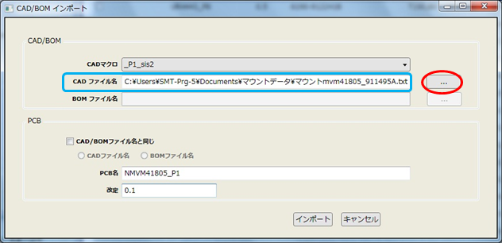
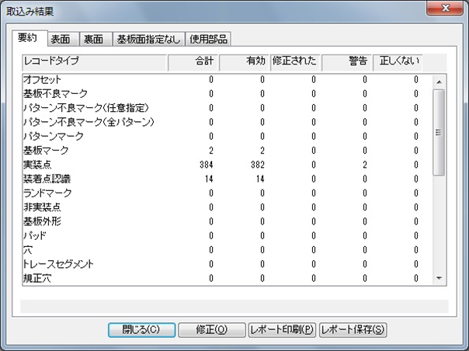

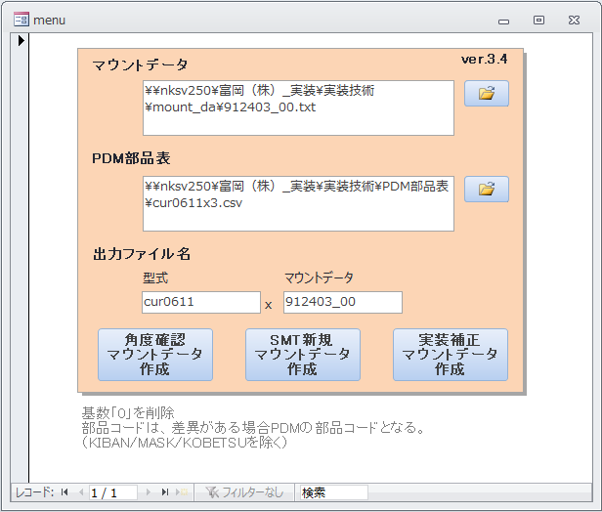
手 順 書
 |  |  | 管理番号 |  | 頁
型 名 |  |  | 工程番号 | －
作業内容 |  | 復旧

9. 復旧
 | 前提：バックアップを取得できていても、戻せるかは別である。
 | 実施条件：要確認
 | 手順：要確認
 | 確認の頻度：要確認
 | 記録様式：要確認

 | ※戻す試験を一度もしていない。本書の初版では復旧手順を確定できていない。

チェックシート(日次)
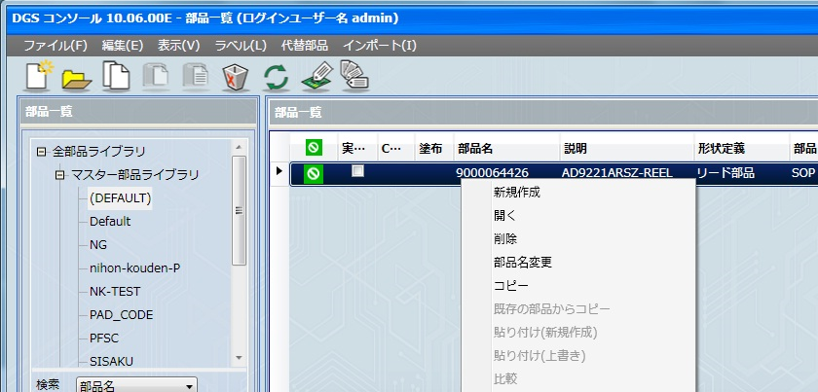
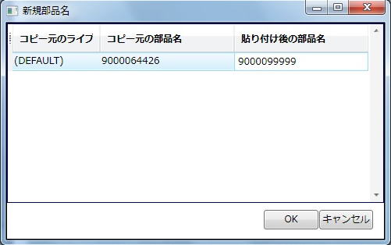
手 順 書
 |  |  |  |  |  |  | 管理番号 |  | 頁
型 名 |  |  |  |  |  |  | 工程番号 | －
作業内容 |  |  | チェックシート(日次)

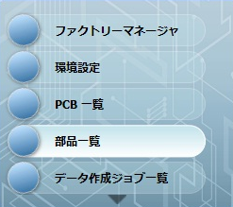
13-1 日次チェックシート
 | 対象システム：Pana-CIM
 | 年月：( )
 | 実施者：( )

 | ※空欄のまま提出しない。実施しなかった項目は「未実施」または「該当なし」と書く。空欄は「実施したが記入を忘れた」と区別できない。状態を変える操作は、同席者と権限者の判断を記録する。
日 | 稼働モニタ/アンドン | バックアップ日時・成否 | 空き容量 | 異常記録No. | 実施者 | 確認者
 | 1：
 | 2：
 | …：

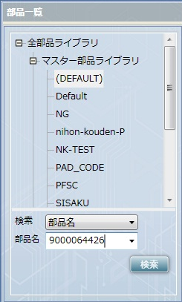
記入方法
 | 稼働状態：アンドン表示で判定する。第10章10-1の色定義に照らし、停止・予告がなければ「正常(○)」。稼働モニタ側の「正常と判定する画面名」は要確認
 | バックアップ結果：最終実行日時を記入し、「データベース完全バックアップに成功しました。」が表示されていれば「成功(○)」。遡りのしきい値は要確認。「4日以上前のバックアップが存在する」旨の表示が出たら確認者へ申し送る
 | 保存領域：空き容量を数値で記入する。しきい値は要確認
 | 異常の有無：第10章10-3のフォームへ入力し、記録番号を記入する

チェックシート(月次・異常時)
手 順 書
 |  |  |  |  |  |  | 管理番号 |  | 頁
型 名 |  |  |  |  |  |  | 工程番号 | －
作業内容 |  |  | チェックシート(月次・異常時)

13-2 バックアップ記録
実施日 | 実施者 | 保存先 | 成功表示 | ファイル名 | 媒体退避・圧縮 | 確認者
 | ：
 | ：

13-3 月次再起動チェックシート(第7章)
確認項目 | 実施日 | 実施者 | 同席者 | 結果
 | SMT点検日であることを確認した：
 | Pana-CIM が動いていないことを確認した：
 | 対象が CIMC-SV であることを確認した：
 | スタート→再起動を実施した：
 | 理由コード「その他(計画外)」を選択した：

 | 再起動後に稼働モニタとアンドンの表示を確認した：

 | ＊随時再起動の記入欄を設けるかは未確定のため、本様式には設けていない。
13-4 異常時の再起動チェックシート(第10章10-4)
 | ※全ラインを停止させる手順。実施前に停止判断者の承認を記録する。
段 | 確認項目 | 実施時刻 | 実施者 | 同席者 | 結果
 | 前：発動条件(「生産情報が取得できません。」)を確認した
 | 前：停止判断者の承認を得た
 | 停止：1 全ラインの生産と作業を停止させた
 | 停止：2〜3 CIM-C をシャットダウンし、ペンギン表示を確認して閉じた
 | 停止：4 メンテナンスモードへ変更した
 | 停止：6 CIM-A PC をシャットダウンした
 | 起動：7 両PCの電源を入れ、3分待った
 | 起動：11 メンテナンスモードを終了した
 | 起動：12 CIMC-SV をパワーオンした
 | 起動：14 Route Editer が起動した
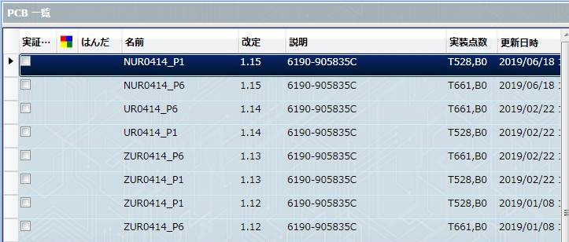
 | 後：稼働モニタとアンドンの表示を確認した

13-5 異常・申し送り
発生時刻 | 事象・画面表示 | 中断/対応 | 連絡先 | 記録No. | 確認者
 | ：
 | ：
 | ：

13-6 承認
実施者 | 確認者 | 管理責任者 | 承認日 | 備考
 | ：

会議課題一覧(一時)
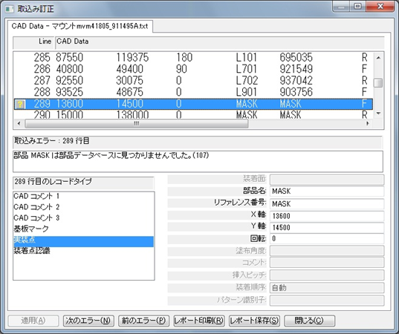
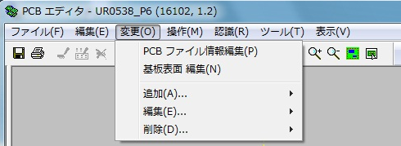



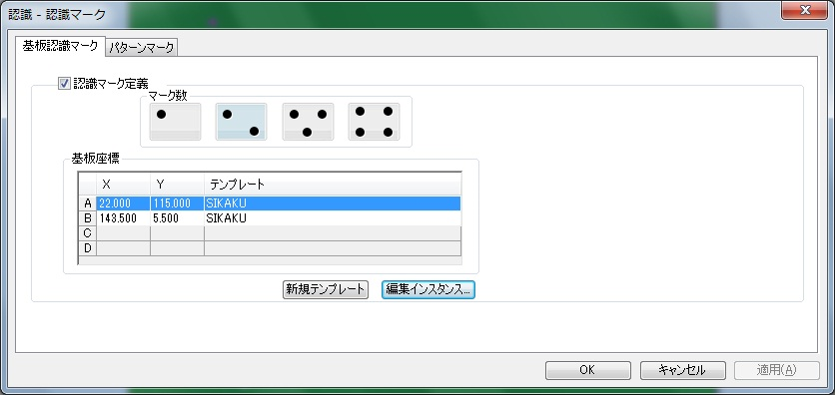
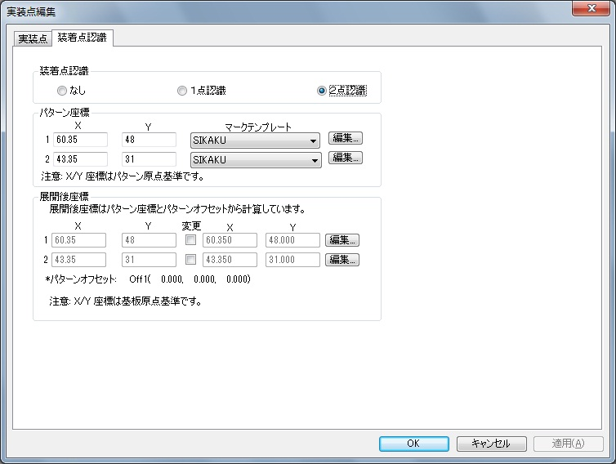
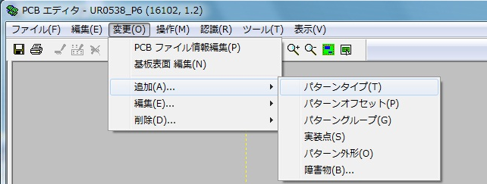

手 順 書
 |  |  |  | 管理番号 |  | 頁
型 名 |  |  |  | 工程番号 | －
作業内容 |  |  | 会議課題一覧(一時)

会議で上がった課題の一覧(一時掲載)
 | ＊本シートは会議の場での一覧性を確保するための一時掲載。正本は各管理書(md)の該当章であり、解決後は正本側を更新する。達成度の目安: 反映済み=文書に入った(実機確認や決定が残る)/草案あり=持ち寄り案・骨格まで作成済み(会議の判断で確定)/着手=一部作成/未着手・未決=作業または決定がまだ。
A. 9-30 会議で挙がった課題12件の達成度
# | 課題 | 達成度 | 現状と残務
 | ①：月次再起動手順／反映済み／管理書 §7 に実手順ベースで記載(SMT点検日の朝・Pana-CIM停止確認)。チェックシートに月次必須項目あり。残務: LNB 側は月次作業の有無自体が未確認(LNB管理書 §14 No.27)。確認方法: 篠原が現行実施者に聞き取り
 | ②：draw.io 相関図 第一層／草案あり／会議要件どおりの作り直し案を完成(箱6+境界2・線4本)。既存 drawio は業務フロー図のため第一層には使わない。残務: 会議で DGS の位置づけと各箱の管理担当を確定
 | ③：バックアップ(周期・保存)／反映済み／管理書 §8 に「周期は毎日・DGSで取得し Pana-CIM で保存」を明記。日次点検 Step 2 で成否確認。残務: 成否の確認者が未決(§8 で最も重要)。戻す試験は未実施(⑫)
 | ④：トラブルシューティング／反映済み／管理書 §10-1 に事象2件(アンドン異常/稼働モニタ異常(Power BI))→再起動手順、正常画面(TrueCase)併記の方針を追記。残務: 画像14枚のうち13枚の対応付け、色定義、記録フォームの所在
 | ⑤：チェックシートの有無／草案あり／「あり」で確定(管理手順書に内包)。三項目(稼働状態/バックアップ結果/保存領域)の判定基準案を作成済み。残務: しきい値を実機画面で決定。記録の確認者
 | ⑥：LNB の点検項目／未着手／LNB管理書 §6 は枠のみ。公式資料に書かれた「LNB接続状態」を聞き取りの出発点として Step 1 に準備済み。項目名すら定まっていない(会議記録 §7)。聞き取りは篠原が実施。本会議で日程を決めること(ネック)
 | ⑦：バックアップのデータ確認(誰が・いつ・どこに)／未着手／L1/L2/L3 それぞれで取得していることは会議で確認済み(会議記録 §5)。各ラインで誰が・いつ・どこに保存しているかが必要。確認の材料として LNB_Collector による現場収集(§5)を準備済み。確認先の候補挙げは篠原が実施
 | ⑧：LNB と DGS の中身の確認・関連性整理／未着手／DGS は管理書 §3 用語で「位置づけは要確認」のまま。相関図草案(箱6)でも DGS の管理範囲は「要確認(境界候補)」。調査・整理は篠原が実施し、判定は本会議で。相関図②確定の前提
 | ⑨：異常時の連絡先と停止判断者／未決／役割の行は管理書 §5/LNB管理書 §5 にあり、停止判断者の担当は確定済みだが氏名が空欄。管理責任者の記入待ち(会議記録 §10「本人が担当。後日記入」)。文書側の受け皿は完成済み
 | ⑩：管理手順書の草案作成／着手／Pana-CIM v0.11(骨格完成)/LNB v0.9(骨格のみ)。残務: v0.5 相当(基準反映版)は11月中
 | ⑪：認証情報の保管先／未決／LNB 接続 URL 3件に利用者名とパスワードが平文で埋め込まれていることを確認(LNB管理書 §15)。本文に書かない方針は確定済みだが、書かない前提の「安全な保管先」が存在しないため、§4-2・§15 の参照先が決められない
 | ⑫：復旧(戻す試験)／未実施／管理書 §9 は実施条件・頻度とも要確認のまま。取得できていても戻せるかは別であり(管理書 §9)、試験をしないとバックアップの有効性が未証明。実施条件と頻度の案を持ち寄り済み。本会議で確定すること

B. 10-14 会議(13:10)で決定を求める9点
# | 決定事項 | 内容と背景
 | 1：実機確認の日程／最優先。しきい値(正常画面名・色定義・遡り日数・容量)、画像13枚の対応付け、バックアップ保存先の実物確認を1回の訪問で済ませたい
 | 2：LNB 聞き取りの担当と日程／最優先。全体のネック。ここが進まないと LNB 管理書は空白のままで、12月の登録に間に合わない
 | 3：バックアップ成否の確認者／管理書 §8 で最も重要
 | 4：異常時の連絡先と停止判断者の氏名記入／文書側の受け皿は完成済み。管理責任者の記入待ち
 | 5：認証情報の保管先／保管先を決めれば文書側は記載できる。現状は LNB 接続 URL に平文埋め込み
 | 6：復旧(戻す試験)の実施条件と頻度／案を持ち寄り済み
 | 7：Windows 更新後の扱い／RPA 機と同じ「更新の翌日に再起動」にするか
 | 8：随時再起動の記入欄の可否／チェックシートへの記入欄を追加できるか
 | 9：LNB と DGS の中身確認の担当／持ち帰りタスクで未定になっている分。相関図確定の前提

C. 解決済みの項目(取り消し線で残す運用の掲載分)
書 | No | 項目 | 解決日と内容
 | Pana-CIM：22／CIMC-SV の位置づけ／2026-10-05 解決。VMware 上の仮想マシン(RHEL 6・64ビット)。ESXiホスト 172.25.253.45 上で動く。CIM-A PC・CIM-C PC は物理PC
 | Pana-CIM：No.1(一部)／再起動手順の原本／2026-10-13 解決。操作手順書 0494-912039(06)「PanaCIM」シートに異常時再起動14手順を確認し、原文との突合で完全性を立証済み(管理書 §10-4 突合表)
 | Pana-CIM：27／人名・割り当ての確認／2026-10-14 解決。管理責任者＝茂木（由）・倉林、副管理責任者＝石井・茂木（絵）と確定(本人確認)
 | LNB：32／稼働率フォルダの中身の確認／2026-10-14 解決。稼働率フォルダにはラインごとの稼働率データ(Pana-CIM 出力の HTML・20260814-1L.htm)が保存されていることを実物で確認。大塚さんへの確認依頼は取り下げ
 | LNB：39／人名・割り当ての確認／2026-10-14 解決。Pana-CIM 側 No.27 と同じ内容(§5)

付録 引用元と確認範囲
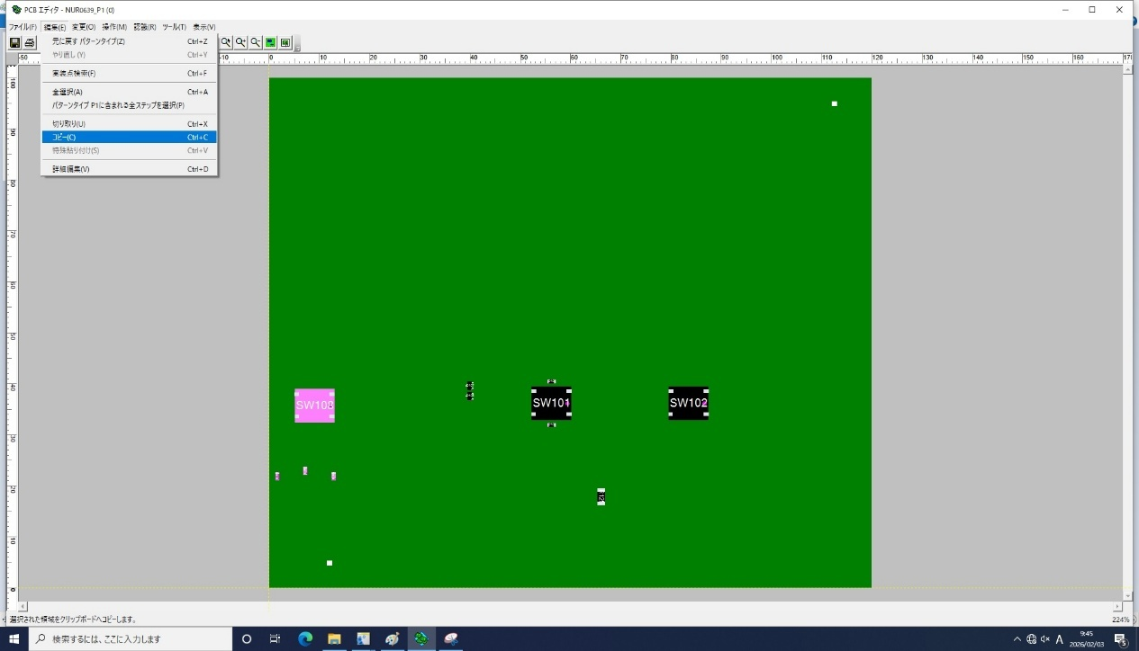

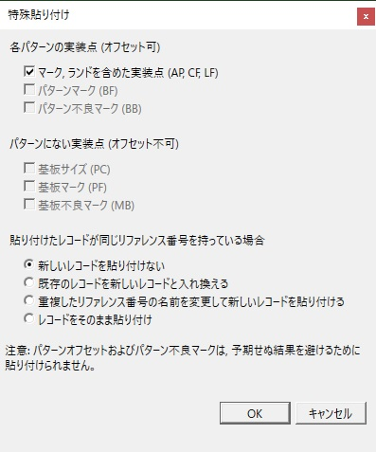
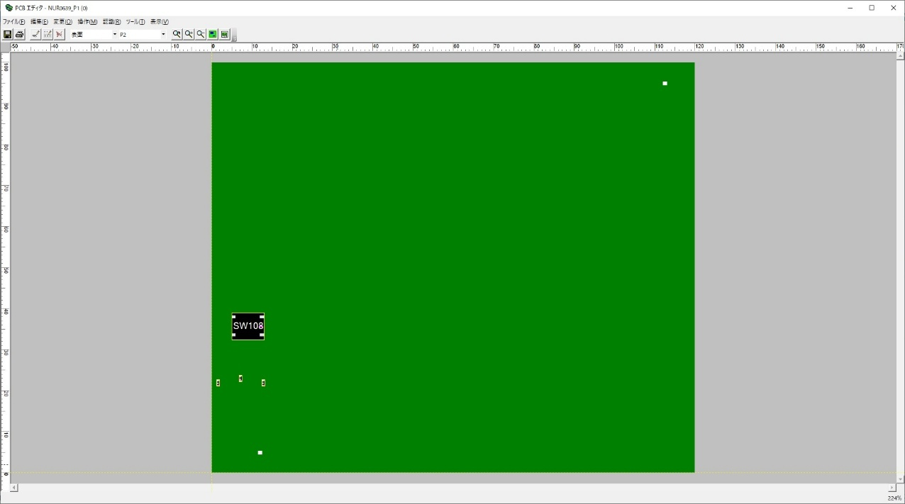
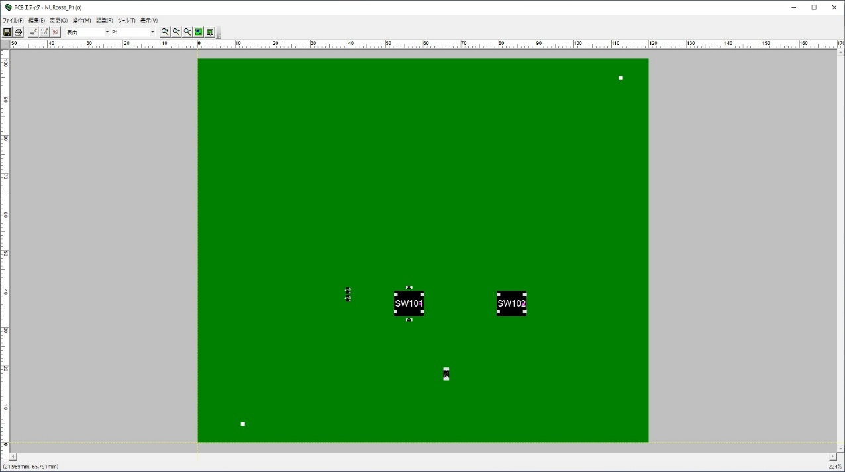
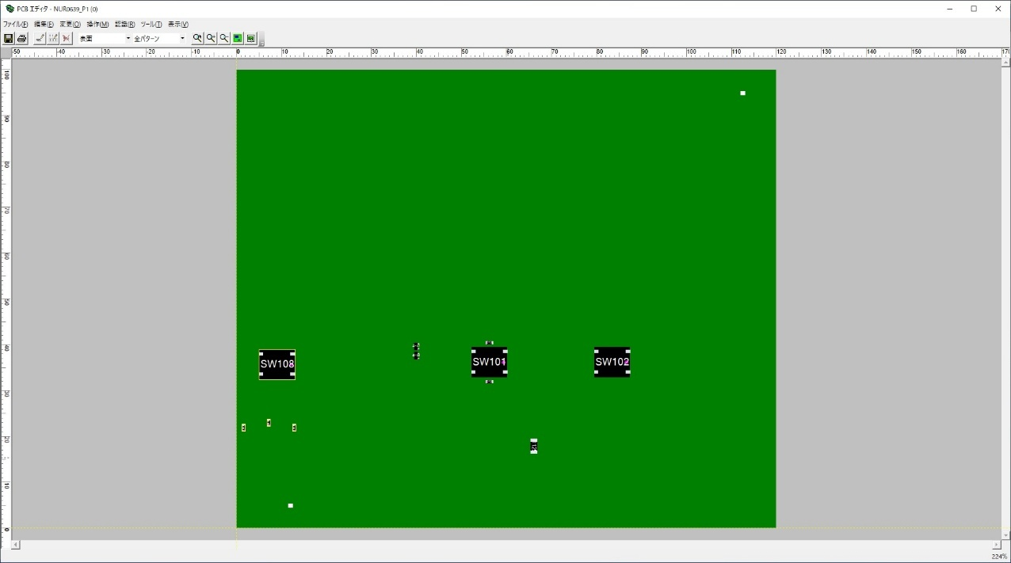
手 順 書
 |  |  | 管理番号 |  | 頁
型 名 |  |  | 工程番号 | －
作業内容 |  | 付録 引用元と確認範囲

付録A 引用元の原文
 | ＊改変せずに載せる。本文は読みやすさのために整えてあるので、食い違いがあれば本付録を正とする。原文の認証情報は伏字にした。操作時は承認済みの保管先を参照する(§14 No.26)。文書番号と該当ページは資料管理台帳との照合が未確認。
A-1 バックアップ(不具合別ログリスト_取得手順_Ｊ.pdf・PDF通し11〜12頁)
 | 原文：1 PanaCIM コンソールを起動します。2 「データベースユーティリティ」→「バックアップ」→「バックアップ設定」→「バックアップ実行」のタグを選択します。3 「データベースバックアップ場所」を確認します。例）E\BackUP_DB 確認後、「実行開始」をクリックします。
 | 原文(続き)：4 バックアップの保存が完了後、「データベース完全バックアップに成功しました。」が表示されます。5 データベースバックアップの場所を開きます。例）E\BackUP_DB 6 画面下の方に「PANACIM_****.**.**_**.**.**_FULbak」のファイルがあります。そのファイルを USB、SD カードなどにコピーします。コピー後、ファイルサイズが大きいため、圧縮して下さい。
 | 抽出時の注記：E\BackUP_DB はコロンが落ちている。FULbak の前の ****.**.** は日付と時刻。

A-2 システム構成(PanaCIM-EE 外部インターフェース N7201A522J17・PDF通し11〜12頁)
 | 原文：PanaCIM を利用したシステム構成として、PanaCIM アプリケーションサーバー／コントローラーサーバー（ESXi使用）、Webクライアント、LNB（FAパソコン）、NPM-DGS 等が図示されている。

A-3 月次再起動(サーバー再起動.pptx・スライド1〜2)
 | 原文：①通常の Windows と同様に、スタート→再起動を選択してください。②理由コードを聞かれるので、その他（計画外）を選択してください。③ログイン画面が起動したら、下記パスワードを入力してログインしてください。［認証情報は安全上、伏字］

A-4 異常時のサーバー再起動(操作手順書)
 | 原文：■生産時、「生産情報が取得できません。」とエラーが発生し情報の取得ができない場合、以下の手順でPanaCIMサーバーの再起動を実施してください。1. 全ラインの生産と作業を停止させる。2. 「CIM-C」画面に移動し、①→②→③の順に選択する。シャットダウン時、パスワードを要求されるため「［認証情報：伏字］」と入力する。3. 停止後、ペンギンの写真が出てくるので、出てきたら「CIM-C」の画面を閉じる。4. ホスト→アクション→メンテナンスモードを選択する。※この時、「メンテナンスモードへ変更しますか？」とポップアップが表示されるため、「はい」を選択する。5. ①→②の順で選択する。初期画面が表示されたら×で閉じる。6. CIM-A PCはwindwosボタン選択後、シャットダウンを選択する。7. CIM-C PCとCIM-A PCの電源を立ち上げる。電源立ち上げ後は約3分待つ。8. モニターにCIM-A PCの情報が表示されるのでログオンする。パスワード「［認証情報：伏字］」サーバーマネージャーが起動しているので閉じてください。9. FirefoxアイコンをクリックしVMWareアイコンをクリックする。10. ユーザー名、パスワードを入力し、ログオンボタンを選択する。11. ホスト→アクション→メンテナンスモードの終了を選択する。12. CIMC-SV→アクション→パワーオンを選択する。13. 画像部分をクリックし拡大させ、ユーザーとパスワードを入力する。※立上げ途中に以下の画面が表示された場合は、「Continue」をクリックしてください。14. 画面が起動するので「Route Editer」を選択して立上げ完了。
 | 本文との差分：第10章10-4 への反映時に、停止と起動の2段に分けた。windwos を Windows と直した。それ以外は原文のとおり。
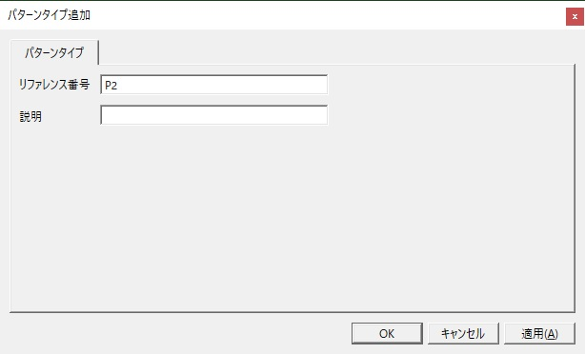
付録B 資料の確認範囲
 | 確認したもの：統合前の管理手順書、点検手順、チェックリスト、および関連資料。PDF 11冊は本文抽出とキーワード確認を済ませた。操作に直接反映した引用は付録Aのとおり。
 | 原則：その他のPDFに新しい事実があった場合は、適用の確認を経てから反映する。推測で手順化しない。
 | 確認できていないもの：PDF資料の不足2件 / 再起動手順の原本番号 / 資料管理台帳との照合（文書番号・該当ページ）
 | 保持する前提：実機未検証 / 認証情報は別紙管理 / 未確定事項は「要確認」として残す

要確認事項一覧
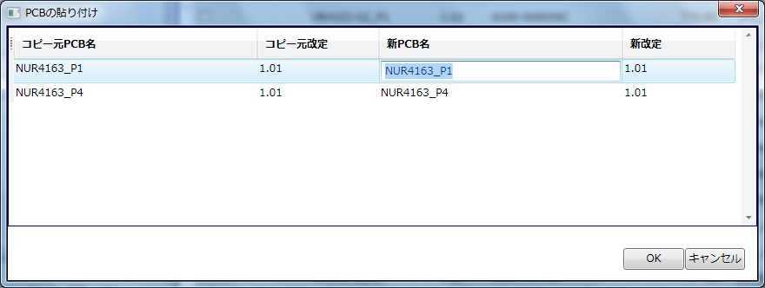
手 順 書
 |  |  |  | 管理番号 |  | 頁
型 名 |  |  |  | 工程番号 | －
作業内容 |  |  | 要確認事項一覧

14. 要確認事項一覧(2026-10-05 時点 + 2026-10-13 更新 + 2026-10-14 更新)
 | ＊解決した項目は取り消し線で残す。消さない。消すと、同じ調査をやり直すことになる。
No | 項目 | 内容
 | 1：再起動手順の原本／2026-10-13 解決。操作手順書 0494-912039(06)「PanaCIM」シートに異常時再起動14手順を確認し、原文との突合で完全性を立証済み(§10-4 突合表)。月次再起動の記載はシートになし(サーバー再起動.pptx 出典のまま)。※様式の参考は「みるといい」であり絶対ではない(スケジュールリーダ談)
 | 2：引用の形式／本文へ転記するか、参照先を示すにとどめるか
 | 3：引用元の改訂追従／確認する担当者と時期。起案は篠原が担当(第5章)。確認の時期は本会議(10-14)で日程を含め判断する
 | 4：点検の判定基準／稼働モニタの正常画面名、バックアップ遡りのしきい値、保存領域のしきい値、アンドンの色定義。判定は実機確認(日程は本会議で決定)
 | 5：点検項目の確定／第6章の三項目は候補にとどまる
 | 6：実施時間帯／日次点検を実施してよい時間帯、休日の扱い
 | 7：接続先と権限／点検に用いる画面名、アカウント、必要な権限。第10章10-4 の手順10と13で使うアカウント
 | 8：異常時の連絡先／第10章10-2 の全欄
 | 9：停止の判断者／担当は確定済み。氏名の記入が未了。管理責任者の記入待ち(会議記録 §10「本人が担当。後日記入」)。氏名の記入は本会議(10-14)で
 | 10：復旧／実施条件、手順、頻度、記録様式。戻す試験を一度もしていない。現状: 取得できていても戻せるかは未証明。実施条件と頻度の案を持ち寄り済みで、本会議(10-14)で確定する
 | 11：バックアップ／手順は反映済み(第8章)。残るのは保存先の実機確認(E:\BackUP_DB のコロン)、正式な命名規則、外部媒体、保持世代、成否の確認者。確認者の決定は本会議で(§8-2)
 | 12：DGS の位置づけ／管理範囲に含めるか、境界の箱として扱うか。現状: 相関図草案(第一層・箱6)でも「要確認(境界候補)」。LNB と DGS の関係の調査・整理は篠原が実施し、判定は本会議(10-14)で。相関図確定の前提
 | 13：記録の管理／保存先、保存期間、確認者と確認の時期
 | 14：不具合記録フォーム／入力者、入力の契機、権限、ツールと保存先
 | 15：作図の形式／ZZZ-90000 へ登録できる図の形式
 | 16：様式の拡張／操作の種別、取り消し可否、中断条件の三欄を追加できるか
 | 17：文書番号と保管場所／付番規則、保管場所、改訂の承認者
 | 18：Windows更新後の扱い／更新の翌日に再起動する扱いとするか。判断は本会議(10-14)
 | 19：随時再起動／第10章10-4 が該当。実施の判断者と、チェックシートへの記入欄の要否。記入欄の可否は本会議(10-14)で判断
 | 20：管理対象の構成／サーバの主副と台数、端末の設置場所、バージョン
 | 21：表紙の頁数表記／引用元表紙には全47頁と初版枚数48枚の両方の記載がある
 | 22：CIMC-SV の位置づけ／2026-10-05 解決。VMware 上の仮想マシン(RHEL 6・64ビット)。ESXiホスト 172.25.253.45 上で動く。CIM-A PC・CIM-C PC は物理PC
 | 23：画像と手順の対応付け／image/ に14枚ある。手順3は 画像2.png と確認済み。残り13枚の対応付けが未了。対応付けは実機確認(日程は本会議で決定)。既存xlsx埋込み画像とはMD5不一致(2026-10-13 確認)
 | 24：Route Editer の表記／原文シート(行277)で「Route Editer」の表記を確認済み(2026-10-13)。画面の表示と一致するか要確認
 | 25：公式資料の構成図との対応／PanaCIM-EE 外部インターフェース N7201A522J17 の構成図と、本書の管理対象の対応付け
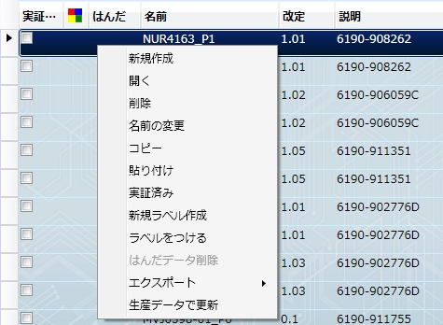
 | 26：認証情報の保管先／本書が参照する「承認済みの保管先」が未確定。第7章・第10章10-4 が参照できない。保管先の決定は本会議(10-14)で。決まるまで第7章・第10章のパスワード欄は運用に使えない。※原文xlsxに平文パスワードが埋め込まれていることが判明(2026-10-13)。新文書へは転記しない

パーツデータ作成
手 順 書
 |  |  |  |  |  |  | 管理番号 |  |  |  | 頁
型 名 |  |  |  |  |  |  | 工程番号 |  | －
作業内容 |  |  |  |  | パーツデータ作成（新規登録部品）

1．部品管理ライブラリを開きます。
 | \\nksv250\富岡（株）_実装\smtpro\Database\Z_LIST\nkform2002.mdb

2．クエリ『閲覧用device_new』を開きます。

3．「PARTSCODE」で新規部品を検索して、「PAD_CODE」を確認します。

4．同一PADコード、または類似PADコードのPARTSCODEを控えます。
 | ※同一PADコード、または類似PADコードがない場合は、新規で作成をしてください。

【DGS操作】

5．アプリケーションランチャーの「部品一覧」をクリックします。

6．ナビゲーションエリアの「マスター部品ライブラリ（DEFAULT）」をクリックし、検索を「部品名」に変更します。
 | 部品名に検索する部品名を入力し（一部分でも可）、［検索］ボタンをクリックします。

作業内容 |  |  |  |  | パーツデータ作成（新規登録部品）

7．検索した部品を選択し、右クリック→「コピー」をクリックします。

8．上記画面のまま、右クリック→「貼り付け（新規作成）」をクリックします。

9．新規部品の部品名を入力し、「OK」をクリックします。

作業内容 |  |  |  |  | パーツデータ作成（新規登録部品）

10．新規作成した部品をダブルクリックで開き、PLM部品仕様書のデータを入力します。


 | ①サイズ、形状情報
 |  | 部品仕様書の値を入力し、端子やボールは透過イメージで作成します。


 |  | 部品の向き
 |  |  | ●リール |  |  |  | ●トレイ
 |  |  |  | 進行方向を |  |  |  | トレイの切り欠けを
 |  |  |  | 上に見ます。 |  |  |  | 右上に見ます。

 | ②部品情報
 |  | 説明に部品名称を入力し、他は部品仕様書のデータを入力します。
 |  | 極性マークの有無及びマーク位置にご注意ください。

 | ③フィーダー、トレイ情報
 |  | 部品仕様書の梱包仕様を入力します。

 | ④設備固有情報
 |  | パーツデータ作成ノウハウを参考に作成します。

 | ⑤その他
 |  | トレイ部品は、部品 → CAD回転 → CADシステム3 「90」 に設定してください。 |  |  |  |  |  |  |  | ❓
 |  | ※PADの0°配置がBM基準であり、DGSは「-90°」の挿入向きになるため、補正が必要です。

 |  |  |  |  | BMトレイ挿入向き | DGSトレイ挿入向き

作業内容 |  |  |  |  | パーツデータ作成（設計変更）

設計変更（基板改版なし）の場合、PADコードは不変、部品形状も似たような形状になります。
よって、変更前部品を流用することで簡単にパーツデータを作成できます。

1．アプリケーションランチャーの「部品一覧」をクリックします。

2．ナビゲーションエリアの「マスター部品ライブラリ（DEFAULT）」をクリックし、検索を「部品名」に変更します。
 | 部品名に変更前部品名を入力し（一部分でも可）、［検索］ボタンをクリックします。

作業内容 |  |  |  |  | パーツデータ作成（設計変更）

7．検索した部品を選択し、右クリック→「コピー」をクリックします。

8．上記画面のまま、右クリック→「貼り付け（新規作成）」をクリックします。

9．新規部品の部品名を入力し、「OK」をクリックします。

作業内容 |  |  |  |  | パーツデータ作成（設計変更）

10．新規作成した部品をダブルクリックで開き、PLM部品仕様書のデータを入力します。

 | ①サイズ、形状情報
 |  | 部品仕様書の値を入力し、端子やボールは透過イメージで作成します。

 |  | 部品の向き
 |  |  | ●リール |  |  |  | ●トレイ
 |  |  |  | 進行方向を |  |  |  | トレイの切り欠けを
 |  |  |  | 上に見ます。 |  |  |  | 右上に見ます。

 | ②部品情報
 |  | 説明に部品名称を入力し、他は部品仕様書のデータを入力します。
 |  | 極性マークの有無及びマーク位置にご注意ください。

 | ③フィーダー、トレイ情報
 |  | 部品仕様書の梱包仕様を入力します。

 | ④設備固有情報
 |  | パーツデータ作成ノウハウ集を参考に作成します。

 | ⑤その他
 |  | トレイ部品は、部品 → CAD回転 → CADシステム3 「90」 に設定してください。
 |  | ※PADの0°配置がBM基準であり、DGSは「-90°」の挿入向きになるため、補正が必要です。

 |  |  |  |  | BMトレイ挿入向き | DGSトレイ挿入向き

PCB編集&出力
手 順 書
 |  |  | 管理番号 |  | 頁
型 名 |  |  | 工程番号 | －
作業内容 |  | PCB編集（部品の追加）

1．マウントデータから対象シンボルの実装座標および実装角度を確認します。
 | \\nksv250\富岡（株）_実装\mountda\

2．変更対象のPCBを開き、「変更」→「追加」→「実装点」を選択します。


3．部品ライブラリ：を選択し、部品：で追加したい部品番号を選択します。
 | リファレンス番号にシンボル、パターン座標のXYに実装座標、角度に実装角度を入力し、「OK」をクリックします。


4．PCB上に追加された部品の角度（極性）をシルク図で確認し、合っていれば部品追加は完了です。

※．部品追加時は下受けピン設定を確認してください。
 | 追加部品への下受けピン干渉の恐れがあるためです。
 | 操作方法：PCB新規作成＞手順11．下受けピン設定参照

作業内容 |  | PCB編集（部品の変更）※1件ずつ変更

1．対象のPCBを開き、変更するシンボルを探します。

2．対象シンボルをダブルクリックして、実装点編集画面を表示します。

3．部品：にて変更する部品コードを選択し、「OK」をクリックします。
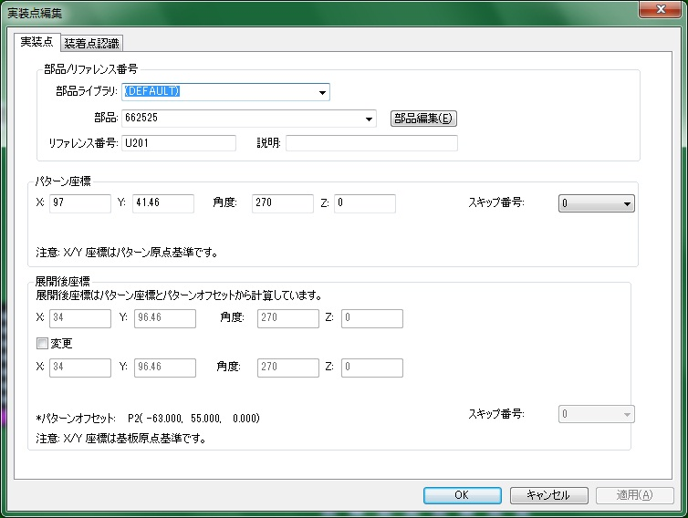

4．PCB上の変更された部品の角度（極性）をシルク図で確認し、合っていれば部品変更は完了です。

作業内容 |  | PCB編集（部品の変更）※まとめて変更

1．対象のPCBを開き、「編集」→「詳細編集」をクリックします。


2．変更対象部品をすべて選択し、「マルチ編集」を選択します。
 | □部品 にチェックを入れ、ライブラリ／部品を選択し、「OK」をクリックします。
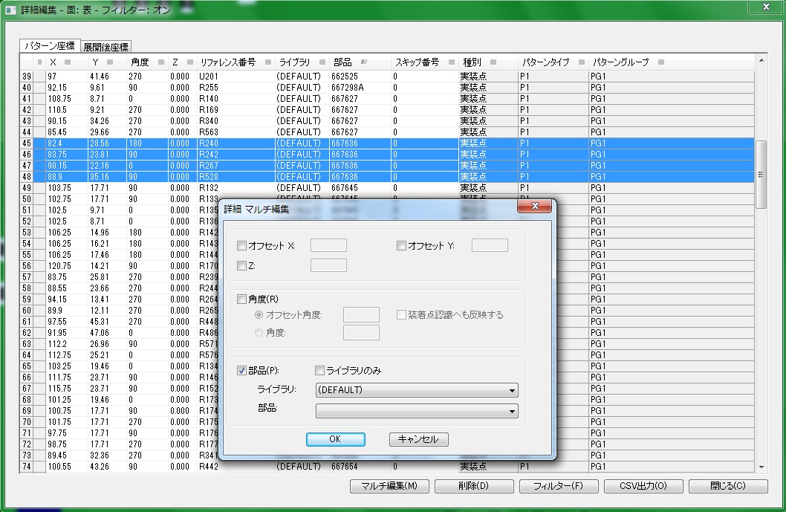

4．変更後、「閉じる」をクリックします。

5．PCB上の変更された部品の角度（極性）をシルク図で確認し、合っていれば部品変更は完了です。

作業内容 |  | PCB編集（部品の削除）

1．対象のPCBを開き、削除するシンボルを探します。

2．対象シンボルを選択し、「DELETE」を押下します。

3．PCB上の部品がなくなれば、部品削除は完了です。

作業内容 |  | PCB_CSV出力

1．PCBを開き、「編集」→「詳細編集」をクリックします。

2．「部品」をクリックし並び替えを行い、「CSV出力」をクリックします。
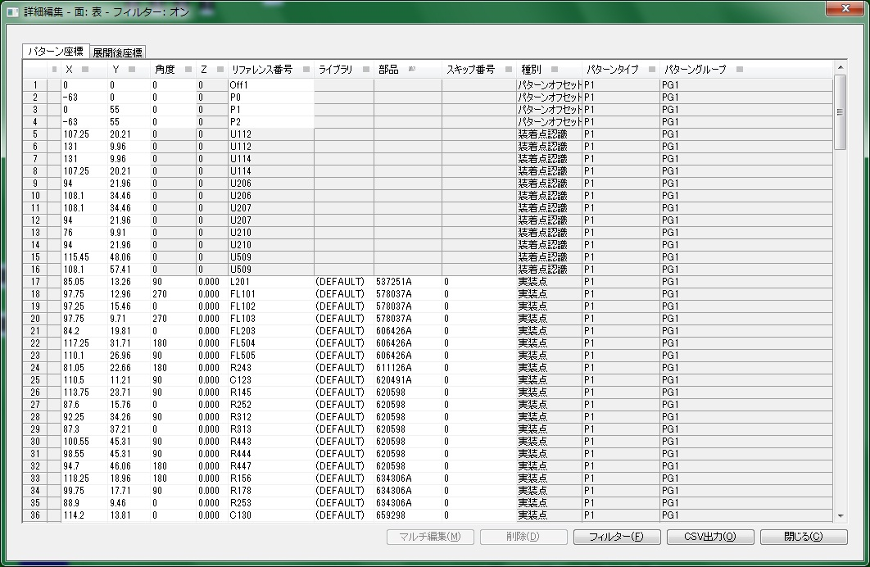

3．出力先の[…］をクリックし、ファイル名を入力後「保存」をクリックします。
 | P1面：型式_P1_改定（PCB基板番号）
 | Pn面：型式_Pn_改定（PCB基板番号）

作業内容 |  | PCB_CSV出力

4．展開後座標のチェックを外し、「OK」をクリックします。
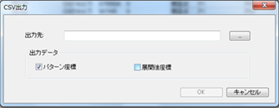

5．Pn面についても手順1~4を実施してください。

ジョブ作成
手 順 書
 |  |  |  | 管理番号 |  | 頁
型 名 |  |  |  | 工程番号 | －
作業内容 |  |  | 生産データ作成

1．アプリケーションランチャーの「データ作成ジョブ一覧」をクリックします。


2．ナビゲーションエリアの「PROGRAM」をクリックします。
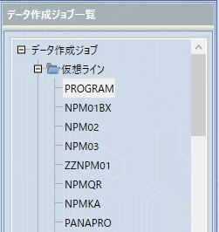

3．ツールバーの「新規作成」をクリックします。

4．PCB名：に型式を入力し、［検索］ボタンをクリックします。

作業内容 |  |  | 生産データ作成

5．PCB一覧からジョブ作成するPCBを選択し、[▶]をクリックします。
 | ※選択データがデータ作成ジョブ登録に移動されます。
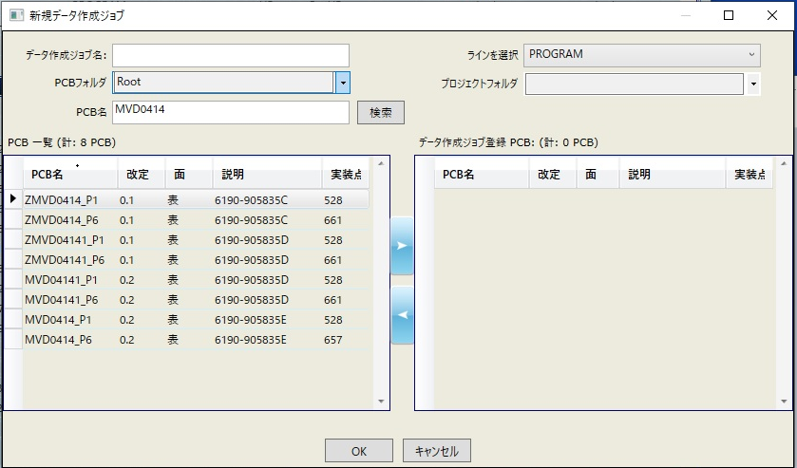

6．データ作成ジョブ名：に「型式_改定番号」を入力し、「OK」をクリックします。
 | ※改定番号の小数点は、-（ハイフン）としてください。
 | ※登録型式にSがついている場合は、ジョブ名にもSをつけてください。
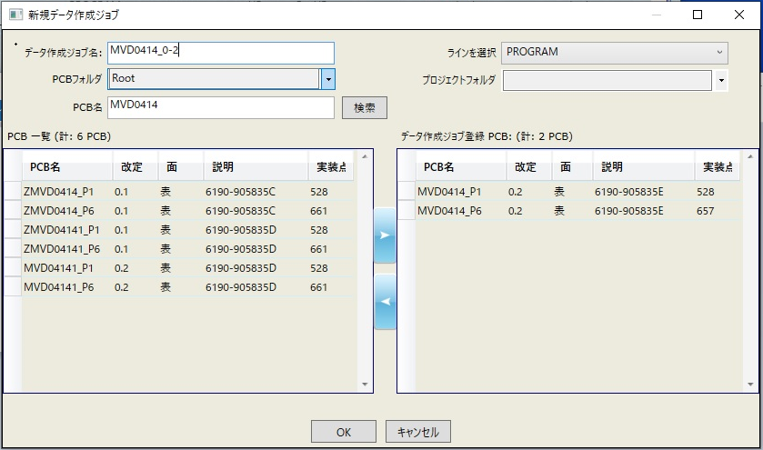

 | ジョブ作成が開始されます。

作業内容 |  |  | 生産データ作成

7．「最適化」をクリックします。


 | 最適化後、振り分け対象部品（オレンジ）が表示されたら、対象部品を右クリック→「振り分け対象にしない」の
 | チェックを外し、再度「最適化」をクリックします。
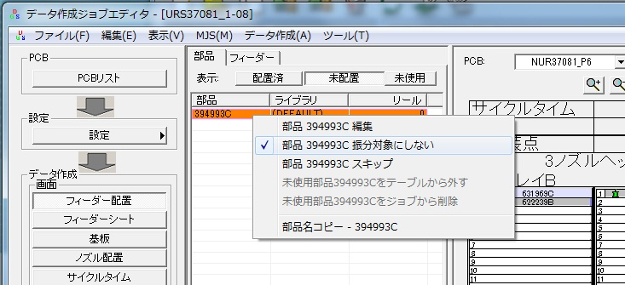

 | 最適化中にエラーが表示されたらエラー内容を確認し、対応してください。

 | 対処例）
 |  | 自動振り分けできないエラーでフィーダーに未配置部品が残っている場合は、対象部品を8ノズルヘッドのマウンタに
 |  | ドラッグ&ドロップして、「最適化」してみてください。
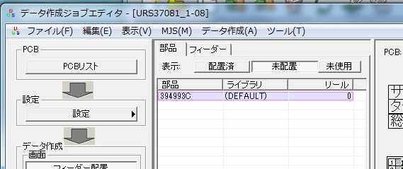
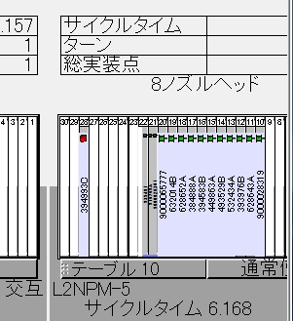

 |  | サイズが大きくてノズルに割り当てられない場合、ひとサイズ上のマウンタにセットして「最適化」してみてください。

作業内容 |  |  | 生産データ作成

8．「ファイル」→「帳票印刷」をクリックします。
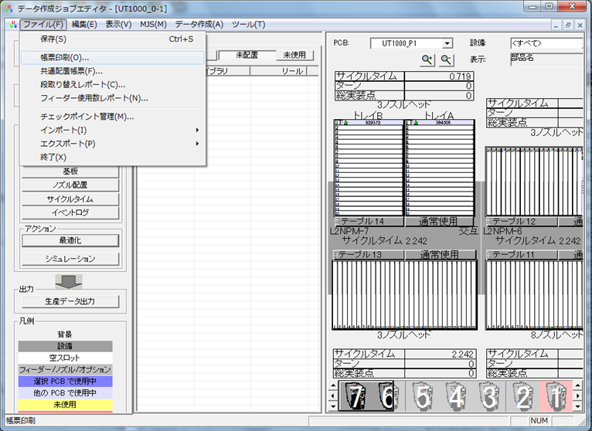

9．PCB（P1）を選択し、「ノズルセットアップの印刷」のチェックを外し、「OK」をクリックします。


作業内容 |  |  | 生産データ作成

10．「CSV出力」をクリックし、ファイル名を入力後「保存」をクリックします。
 | ファイル名：型式_P1_改定（配列基板番号）
 | ※登録型式にSがついている場合は、ファイル名にもSをつけてください。
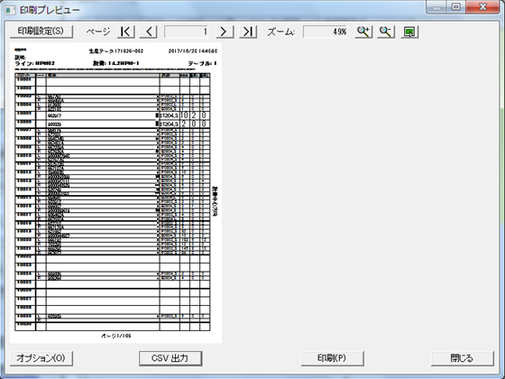

11．印刷プレビューにて「オプション」をクリックします。

作業内容 |  |  | 生産データ作成

12．PCB（Pn）を選択し、「OK」をクリックします。

13．「CSV出力」をクリックし、ファイル名を入力後「保存」をクリックします。
 | ファイル名：型式_Pn_改定（配列基板番号）
 | ※登録型式にSがついている場合は、ファイル名にもSをつけてください。

作業内容 |  |  | 生産データ作成

14．「生産データ出力」をクリックします。
 | 出力データ名はデータ作成ジョブ名のままとしてください。

15．Zipファイルが作成され、生産データ出力は完了です。

SD作成
手 順 書
 |  |  |  |  | 管理番号 |  | 頁
型 名 |  |  |  |  | 工程番号 | －
作業内容 |  |  |  | ソフト登録SD作成

1．作成したPCBデータ、配列データ、生産データをSDカードにコピーします。

２．SDカードシールを作成します。

 | 2-1．SD印刷ツールを開きます。
 |  |  | \\nksv250\富岡（株）_実装\実装技術\##個人フォルダ##\共有フォルダ\
 |  |  | 実装プログラム\SDシール印刷\SD印刷用_201910.mdb

 | 2-2．テーブル「SDラベル用」を開き、製品名、ソフトNoを入力します。
 |  |  | ※上記以外はデフォルト値が入ります。

 | 2-3．レポート「ラベル SDラベル用」 または「ラベル SDラベル用_11桁」を開き、印刷します。
 |  |  | ※品目の文字サイズが変わります。それ以外は変わりません。

 |  |  | 空白ラベルを作成したい場合は、テーブル「SDラベル用」にて未入力列を作成してください。

 |  |  | プリンターへは手差しになります。RICOH MP C6004では以下の向きでセットしてください。
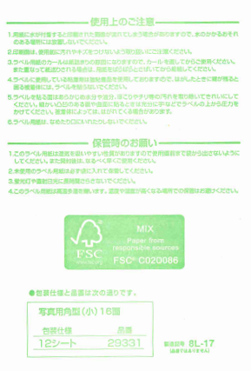

3．SDカードにラベルを貼り付け、LOCKをすればSDソフトの完成です。
 |  | ※SDカードは書き込み防止のため、下図のようにLOCKしてください。

※ソフト登録は、ソフト登録手順書に従って実施してください。

指示書作成、その他
手 順 書
 |  |  |  |  |  |  |  |  |  | 管理番号 |  |  |  |  |  |  | 頁
型 名 |  |  |  |  |  |  |  |  |  | 工程番号 | －
作業内容 |  |  |  |  |  | 試作指示書作成
 |  |  |  |  |  |  |  |  |  |  |  |  |  |  |  |  |  | ＊紙での提出が不要となったため、資料作成後スキャンしマウンタ手順担当者へメールにて送付する。
試作指示書へは以下の資料を添付します。 |  |  |  |  |  |  |  |  |  |  |  |  |  |  |  |  |  | ＊担当手配部品は、部品出庫担当者へ提出する（担当手配部品、ダミーコード）
試作フェーズにより添付資料が異なりますので、下記一覧を確認の上ご対応ください。 |  |  |  |  |  |  |  |  |  |  |  |  |  |  |  |  |  | ＊下敷きは、提出が必要なため青い袋に品目名の紙とともに入れて提出する

試作フェーズ |  |  |  |  |  |  | 維持改良 |  | コンセプト試作 |  |  | 量産試作 |  |  |  | 量産維持

 |  |  |  |  |  |  | M** |  | C-** |  |  | UT , UR |  |  |  | R**

表紙 |  |  |  |  |  |  | 必須 |  | 必須 |  |  | 必須 |  |  |  | 必須

基板加工図 |  |  |  |  |  |  | 新規基板時必須 （リピート不要） |  | 新規基板時必須 （リピート不要） |  |  | 新規基板時必須 （リピート不要） |  |  |  | 新規基板時必須 （リピート不要）

担当手配リスト |  |  |  |  |  |  | リストあり時に添付 |  | リストあり時に添付 |  |  | リストあり時に添付 |  |  |  | リストあり時に添付

ダミーコードリスト |  |  |  |  |  |  | ダミーコードあり時に 添付 |  | ダミーコードあり時に 添付 |  |  | ダミーコードあり時に 添付 |  |  |  | ダミーコードあり時に 添付

担当手配部品 仕様書 ※1 |  |  |  |  |  |  | i-File登録なしのみ 添付 |  | i-File登録なしのみ 添付 |  |  | i-File登録なしのみ 添付 |  |  |  | i-File登録なしのみ 添付

設計改善リスト |  |  |  |  |  |  | リストあり時に添付 |  | リストあり時に添付 |  |  | リストあり時に添付 |  |  |  | リストあり時に添付

シルク図 |  |  |  |  |  |  | 必須 |  | 必須 |  |  | 必須 |  |  |  | 必須

座標変更リスト ※2 |  |  |  |  |  |  | 変更あり時に添付 |  | 変更あり時に添付 |  |  | 変更あり時に添付 |  |  |  | 変更あり時に添付

極性注意部品 仕様書 ※3 |  |  |  |  |  |  | 対象部品あり時に 添付 |  | 対象部品あり時に 添付 |  |  | 対象部品あり時に 添付 |  |  |  | 対象部品あり時に 添付

マウンタ手順書 |  |  |  |  |  |  | 維持改良前を 添付 |  | × |  |  | × |  |  |  | ×

下敷き（OHP） ※4 |  |  |  |  |  |  | 新規基板時必須 （リピート不要） |  | 新規基板時必須 （リピート不要） |  |  | 新規基板時必須 （リピート不要） |  |  |  | 新規基板時必須 （リピート不要）

 | ※1 サイズ、極性位置、梱包仕様のわかるページを添付します。
 |  |  | 正規品と異なる部品は、試作DBに添付された資料を添付します。

 | ※2 マウントデータから座標変更したシンボルの座標情報を記載したリストです。

 | ※3 極性位置ページを添付します。

 | ※4 片面実装時は、添付不要です。

 | ※5 試作指示書作成終了後、PDFデータでﾏｳﾝﾀ手順担当者宛にメールで資料を送付する。

作業内容 |  |  |  |  |  | 試作指示書作成

表紙
 | 以下を参考に必要事項を記入します。
 | コンセプト／維持改良は全項目記載、量産試作は試作ステージより上のみ記入します。
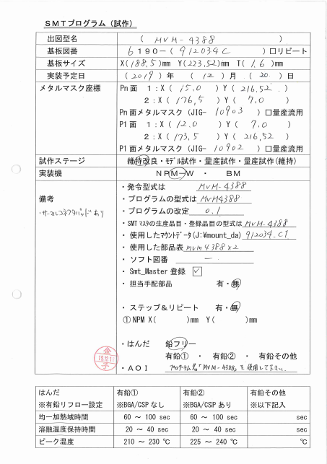

 |  |  |  |  |  |  |  |  |  |  |  |  | ←試作DB参照
 |  |  |  |  |  |  |  |  |  |  |  |  | ←試作DB参照（基板リピート時、☑）
 |  |  |  |  |  |  |  |  |  |  |  |  | ←基板加工図参照
 |  |  |  |  |  |  |  |  |  |  |  |  | ←試作DB参照
 |  |  |  |  |  |  |  |  |  |  |  |  | ←マウントデータのマスク座標を記入
 |  |  |  |  |  |  |  |  |  |  |  |  |  | Xの小さいほうを1:に記入
 |  |  |  |  |  |  |  |  |  |  |  |  |  | メタルマスクJIGは量産試作の場合
 |  |  |  |  |  |  |  |  |  |  |  |  |  |  | 記入不要

 |  |  |  |  |  |  |  |  |  |  |  |  | ←試作DB参照
 |  |  |  |  |  |  |  |  |  |  |  |  | ←SMTマウンタ指定
 |  |  |  |  |  |  |  |  |  |  |  |  | ←試作DB参照
 |  |  |  |  |  |  |  |  |  |  |  |  | ←DGSプログラム名
 |  |  |  |  |  |  |  |  |  |  |  |  | ←DGSプログラム改定番号
 |  |  |  |  |  |  |  |  |  |  |  |  | ←発令型式と同じ
 |  |  |  |  |  |  |  |  |  |  |  |  | ←管理表参照
 |  |  |  |  |  |  |  |  |  |  |  |  | ←管理表参照
 |  |  |  |  |  |  |  |  |  |  |  |  | ←管理表参照
 |  |  |  |  |  |  |  |  |  |  |  |  | ←SMTマスタ登録後にチェック
 |  |  |  |  |  |  |  |  |  |  |  |  | ←担当手配部品リスト参照
 |  |  |  |  |  |  |  |  |  |  |  |  |  | 基板、手実装工程部品除く
 |  |  |  |  |  |  |  |  |  |  |  |  | ←基板加工図で確認して記入

 |  |  |  |  |  |  |  |  |  |  |  |  | ←試作DB参照
 |  |  |  |  |  |  |  |  |  |  |  |  |  | 有鉛時は下表参考に選択
 |  |  |  |  |  |  |  |  |  |  |  |  | ←AOI未記入でOK

 |  |  |  |  |  |  |  |  |  |  |  |  | ←有鉛その他に該当する場合のみ
 |  |  |  |  |  |  |  |  |  |  |  |  |  | 記入必要

 | 過去の試作資料は以下にあります。記入の参考にしてください。
 | \\nksv250\富岡（株）_実装\実装技術\#書類保管庫\実装プログラム試作資料

 | ★キャリア使用時の記載について
 |  | 基板サイズ：X,Yはキャリアのサイズ、Tはキャリア+基板の厚みを記載します。
 |  | メタルマスク座標：キャリアの起点を(0,0)とし、マスク座標を記載します。

 | ★備考について
 |  | 指示が必要な情報を記載します。量産試作の場合は、マウンタ手順書に載らない情報を記載します。

作業内容 |  |  |  |  |  | 試作指示書作成

基板加工図
 | PDF図面の「K」ファイル、または基板情報が記載されてるファイルを添付します。
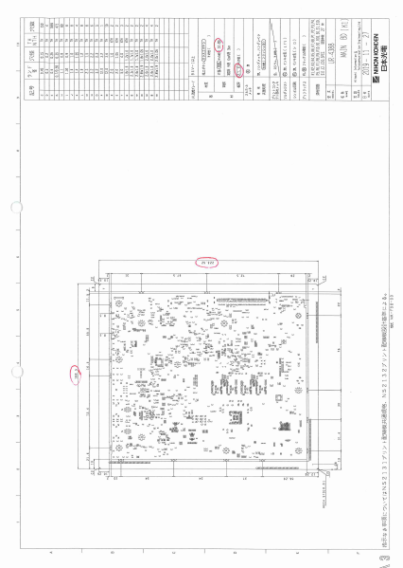

担当手配リスト
 | 試作DBに添付される担当手配リストを添付します。
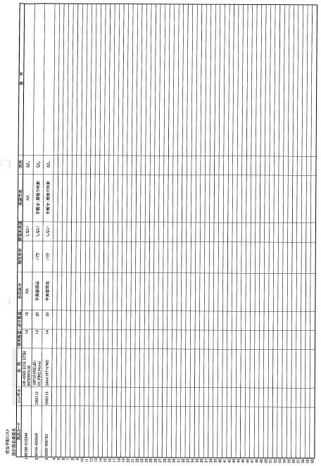

担当手配極性あり部品仕様書
 | ifileに登録されていない担当手配部品（極性あり）のサイズ／極性位置／梱包仕様のページを添付します。
 | ※ifileに登録済み部品は、ラインで確認できるため、添付不要です。

作業内容 |  |  |  |  |  | 試作指示書作成

ダミーコードリスト
 | 担当手配部品に対し、ダミーコード採番した番号を付与したリストを添付します。

設計改善リスト
 | 前回試作実装時の設計改善リストを添付します。
 | \\nksv250\富岡（株）_実装\実装技術\Device New出力\db\設計改善ﾘｽﾄ
 | 前回試作無し時は添付不要です。

シルク図
 | シルク図（ピンク）に、下記要領で色付けを実施します。
 |  |  |  |  | 極性なし |  |  | ：極性不問な部品（No Polarity、極性指示なし等）
 |  |  |  |  | 極性注意 |  |  | ：極性を注意する部品（わかりにくい等）
 |  |  |  |  | サーマルパッド |  |  | ：実装面反対側のはんだ確認が必要なパッド（確認部分を色付け）
 |  |  |  |  | 手載せ |  |  | ：手載せ部品（PLM上”4”）
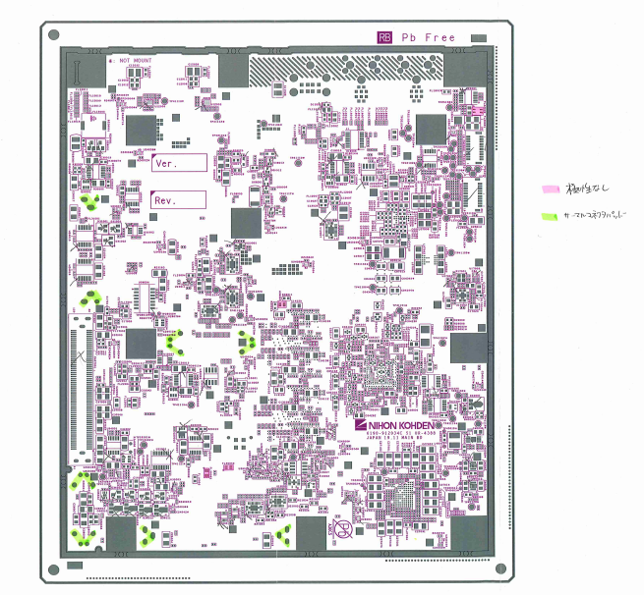

 | サーマルパッドについては、検図データで確認してください。
 | SMD部品で手はんだ付けが必要と指示されている部品が対象になります。
 | 色付けは、手はんだ付けする部分（実装面の裏側のはんだ付け箇所）に行ってください。

 | ★詳細シルク図（ブルー）は色付け無しで添付します。（極性等、詳細情報確認のため）

 | ★実寸大シルク図（イエロー）は座標照合確認用になりますので、ページ右上に型式記入の上、
 |  | 型式ごとのキングファイルに綴じてください。（指示書への添付は不要です。）

作業内容 |  |  |  |  |  | 試作指示書作成

注意部品の仕様書
 | 注意部品リストに出力された部品の極性ページを添付します。
 | 添付対象はシルク図に記載した部品になります。
 | ※サーマルパッド、極性なし部品の仕様書は添付不要です。

座標変更リスト
 | マウントデータ座標からオフセット（座標修正）した部品の、変更前と変更後の座標を記載します。
 | ※変更前座標は、必ずマウントデータ座標としてください。
 | \\nksv250\富岡（株）_実装\実装技術\##個人フォルダ##\共有フォルダ\実装プログラム\修正内容
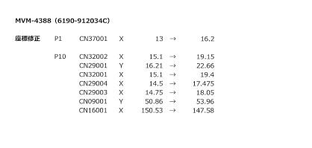

マウンタ手順書
 | 維持改良時、改良前のマウンタ手順書を添付します。
 | マウンタ手順書の左上に「参考」と記載してください。

下敷き（OHP）
 | 新規基板（改版基板含む）の時は、片面実装を除き、先行実装面のOHPを添付します。
 | 基板リピート時は、指定の場所にしまってあるOHPを添付します。
 | 量産品と同じ基板の場合、下敷きは現場にありますので添付不要です。
 | 片面実装時は下敷き不要になります。
 | 注意：下敷きOHPは青色の袋に指示書コピーとともに製造部門担当者へ渡してください。

試作チェックシート
 | 試作プログラム作成時にチェックを行い、試作終了まで保管してください。

作業内容 |  |  |  |  |  | その他：ダミーコード連絡

1．ダミーコードをメールで関係者へ連絡します。
 |  | 宛先 ＞
 |  |  | 生産技術部技術管理課 （TO：代表者1名、CC：左記以外で必要な関係者）
 |  |  | 第二生産部生産一課 （TO：代表者1名、CC：左記以外で必要な関係者）
 |  |  | 生産管理部生産管理二課 （TO：代表者1名、CC：左記以外で必要な関係者）
 |  |  | 第二生産部生産一課実装技術一係 （CC：必要な関係者）

 |  | タイトル（Sample）＞
 |  |  | 5/22試作 C-UR-4558 ダミーコード割り当て

 |  | 本文（Sample）＞
 |  |  | 5/22試作 C-UR-4558 におきまして、下記ダミーコードを割り当てました。

作業内容 |  |  |  |  |  | その他：補強用スルーホール連絡

1．補強用スルーホールがあった場合にメールで関係者へ連絡します。
 |  | 宛先 ＞
 |  |  | 第二生産部生産二課実装技術二係関係者 （CC：必要な関係者）

 |  | タイトル（Sample）＞
 |  |  | 試作 C-UR-0611 補強用スルーホール

 |  | 本文（Sample）＞
 |  |  | 試作 C-UR-0611 の補強用スルーホールをご連絡します。
 |  |  |  | シンボル：xxx

作業内容 |  |  |  |  |  | その他：SMTマスタ登録

1．デスクトップの「EGPro_マスタ管理アプリ」をクリックします。

2．「担当者」「パスワード」を入力し、［ログイン］をクリックします。
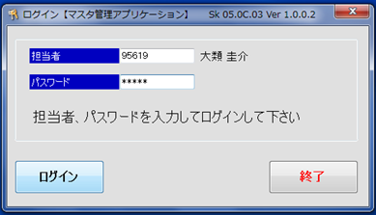

3．ホーム画面の［サブ品目マスタ］をクリックします。
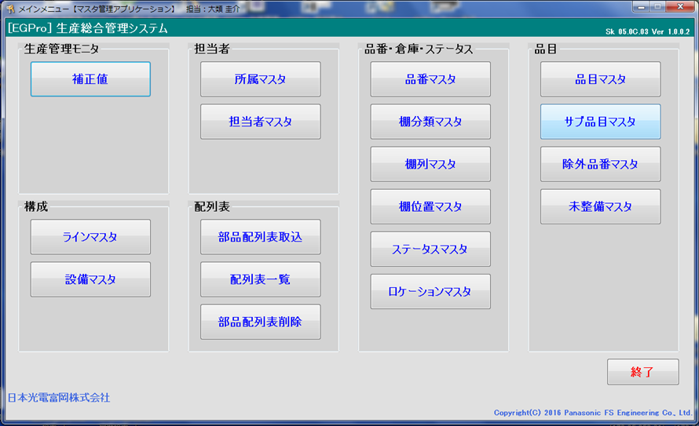

4．サブ品目：に「型式_P1」、品目：に「型式」、サイクルタイム：はすべて「1」、
 |  | 基板取数：は多面取り枚数 を入力し、［登録］をクリックします。
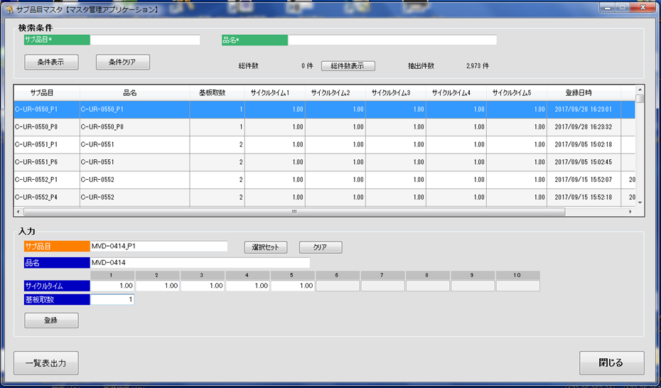

作業内容 |  |  |  |  |  | その他：SMTマスタ登録

5．Pn面も登録します。Pn面はサブ品目：を「型式_Pn」にします。

6．ホーム画面の［品目マスタ］をクリックします。

7．品目に「型式」、サブ品目1、サブ品目2に先ほど登録したサブ品目名を入力し、［追加情報入力］をクリックします。
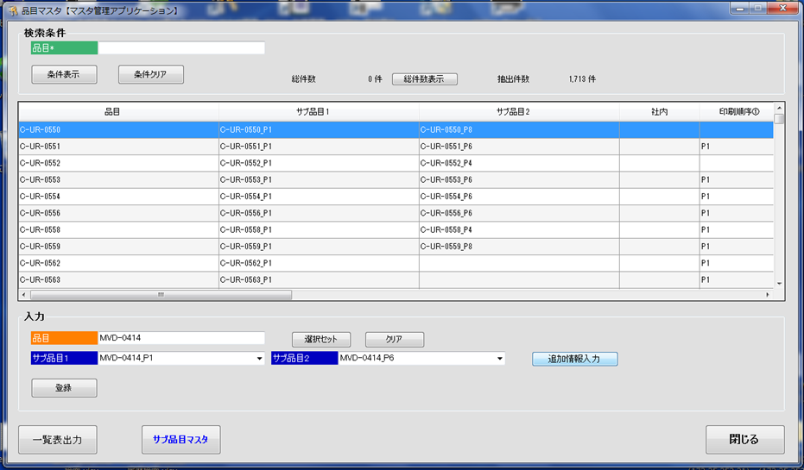

8．印刷順序：に「P1」「Pn」、基板X：に基板のXサイズ、基板Y：に基板のYサイズ、型式名：に「型式」 を入力し、
 |  | ［閉じる］をクリックします。
 |  | ※印刷順序は、マウント手順書で確認してください。
 |  | ※キャリア使用時は、キャリアサイズを入力してください。
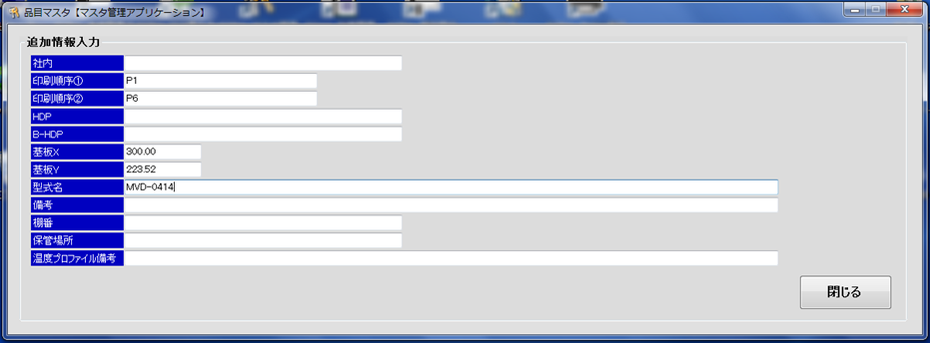

9．［登録］をクリックします。

※既に登録済みの場合は、登録済みSMTマスタを確認し、変更あれば更新してください。

実装後
手 順 書
 |  |  |  |  |  | 管理番号 |  | 頁
型 名 |  |  |  |  |  | 工程番号 | －
作業内容 |  |  |  |  | 実装後の対応

■座標変更連絡
 | SMT実装中のPCB座標変更があった場合、生産一課一係より「座標変更連絡」が提出されます。
 | 内容を確認し、マスタPCBの座標を修正してください。
 | 対応の目安：受付後３稼働日以内
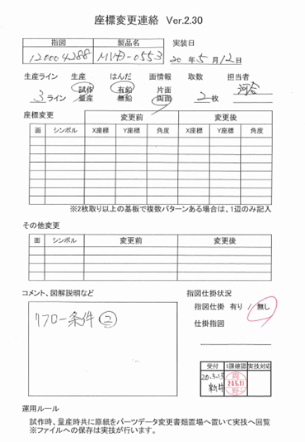

 | また、PCB次回作成時に反映できるよう、マウントデータ作成DBの『オフセット_PAD0°基準』テーブルへ
 | オフセットデータの登録も行ってください。
 | ※オフセットデータはPADコード0°基準になりますので、登録の際はご注意ください。

 | マスタPCB変更後は、以下の対応としてください。
 |  | 試作：3ラインの試作フォルダに収納します。
 |  | 量産品：生産一課へ返却します。

作業内容 |  |  |  |  | 実装後の対応

■NPMライブラリ変更情報
 | SMT実装時のパーツデータ変更があった場合、生産一課一係より「NPMライブラリ変更情報」が提出されます。
 | 内容を確認し、修正が必要と判断した場合にはマスタ及び他ラインのパーツデータを修正してください。
 | 対応の目安：受付後３稼働日以内


 | 1．形状定義
 |  |  | 各ライン（マシン）での認識状態によって変更するため、マスタ／他ラインデータには反映しません。
 |  |  | ※ラインデータにて形状オプションを設定することがありますが、形状オプションはコピーする必要はありません。
 |  |  |  | 再認識させた際に、ライン毎に形状オプションが設定されるためです。

 | 2．サイズ、梱包仕様
 |  |  | サイズについては、実装データに合わせて変更します。
 |  |  | 梱包仕様については部品仕様書を確認し、部品仕様書どおりであればマスタ／他ラインデータを変更します。
 |  |  | 部品仕様書が現物と異なる場合は、生産技術に確認してください。
 |  |  | ※極性位置が変更となった場合は、水平展開（同部品を使用してる他品目の極性位置確認）してください。

 | 3．設備固有情報
 |  |  | ランプ等のマウンタ固有設定を除き、マスタ／他ラインデータを変更します。
 |  |  | ※ランプオフセットについては、マウンタの個体差がありますので、そのラインのみの参考データとします。
 |  |  | ※ノズル、カメラ種別、高速ヘッド荷重制御等、ジョブに不整合を起こす項目がありますので、ご注意ください。

 | 4．コネクタの装着位置オフセット
 |  |  | PLMで部品コードを検索して、コネクタの向き（梱包仕様）が変更の場合は確認、修正してください。

 | NPMライブラリ変更情報確認後は「パーツデータ変更管理表」に結果を記載し、生産一課一係に返却します。
 | その際、以下のファイルへ対応状況の記入をしてください。
 |  | \\nksv523\第二工場実装課用\1係用\パーツデータ関連\パーツデータ変更管理表

作業内容 |  |  |  |  | 実装後の対応

 | 参考）
 |  | ○新規パーツデータの流れ（フロー）

新規マスタ
生産
マスタから変更不要で実装できた場合、
デバッグ不要。

初回デバッグ

フィードバック
（NPMライブラリ変更情報）

マスタ更新
他ライン展開
実装（デバッグ）データに合わせる。

 |  | ○ダミーパーツデータの流れ（フロー）

最新マスタ
最新マスタがない場合は、
マスタを新規作成してください。

コピー

ダミーパーツ
マスタ
生産
マスタから変更不要で実装できた場合、
デバッグ不要で完了。

初回デバッグ

フィードバック
（NPMライブラリ変更情報）

ダミーパーツ
マスタ更新
他ライン展開
流用使用あり部品の場合、展開必要。

展開

流用元マスタ更新
他ライン展開
実装（デバッグ）データに合わせる。

作業内容 |  |  |  |  | 実装後の対応

 | 参考）
 |  | ○特採・代替品パーツデータの流れ（フロー）

 |  |  | 部品仕様に変更なし

最新マスタ

コピー

特採・代替品
マスタ
生産
部品仕様変更なしのため、
デバッグ不要で完了できる見込み。

 |  |  | 部品仕様に変更あり

特採・代替品
新規マスタ
生産
マスタから変更不要で実装できた場合、
デバッグ不要。

初回デバッグ

フィードバック
（NPMライブラリ変更情報）

特採・代替品
マスタ更新
他ライン展開
実装（デバッグ）データに合わせる。

作業内容 |  |  |  |  | 実装後の対応

■試作資料保管
 | 試作指示書が作成できましたらましたら、データスキャンし実装プログラム試作資料フォルダ内に格納します。

 |  | \\nksv250\富岡（株）_実装\実装技術\#書類保管庫\実装プログラム試作資料
 |  | ファイル名：型式_実装年月日 例）ur1234_20200401

 | <保管ページ>
 |  | 表紙 、 基板加工図 、 担当手配リスト 、 ダミーコード一覧表 、
 |  | シルク図（指示書用：ピンク） 、 座標修正リスト

 |  | ※上記以外のページでも必要と判断したページは保管してください。
 |  | ※スキャン設定で”SADF”を指定すると、A3/A4が1ファイルでスキャンできます。
 |  |  | A4セット→読み込み→A3セット→読み込み→A4セット→読み込み→終了 と操作してください。

 | また、チェックシートについてもスキャンし、専用フォルダで保管してください。
 | ファイル名については自由です。 例）ur1234_20200401_cs(smt)

 | データ保管後、試作指示書およびチェックシートは破棄して構いません。

 | 返却された下敷き、シルク図（シンボル図：青）は以下のルールに従って、それぞれ保管してください。
 |  | 下敷き（OHP）：下敷き収納エリアに保管
 |  | シルク図（シンボル図：青）：シルク図（実寸大：黄色）と同じフォルダに保管

ノズル追加
手 順 書
 |  |  |  | 管理番号 |  | 頁
型 名 |  |  |  | 工程番号 | －
作業内容 |  |  | ノズル追加

1．アプリケーションランチャーの「ファクトリーマネージャ」をクリックします。


2．ツールバーの「ノズルライブラリ編集」をクリックします。

3．ノズルライブラリエディタの「新規追加」、もしくはノズル番号を選んで「コピー」をクリックします。

4．作成されたノズル番号のデータを直接編集します。

5．編集したノズルデータを「保存」して閉じます。

 | ※現行使用ノズル情報は、以下フォルダ内資料でご確認ください。
 |  | \\nksv523\第二工場実装課用\1係用\046_治具_工具関連

★ノズル検討について
 | ノズル検討依頼があった場合、実装技術で検討します。
 | 検討の結果、購入が必要な場合は生産一課一係で購入していただきます。

CADマクロ
手 順 書
 |  |  |  |  |  |  |  |  |  |  | 管理番号 |  |  |  |  |  | 頁
型 名 |  |  |  |  |  |  |  |  |  |  | 工程番号 |  |  | －
作業内容 |  |  |  |  | CADマクロ設定

1．アプリケーションランチャーの「PCB一覧」をクリックします。

2．ナビゲーションエリアの「CADマクロ」をクリックします。

3．ツールバーの「新規作成」をクリックし、新規CADシステム名を入力し［OK］をクリックします。


作業内容 |  |  |  |  | CADマクロ設定

4．CADマクロの詳細設定をします。
 | 4-1．入力ファイル設定
 |  | ライブラリを（DEFAULT）に設定し、CADファイルを指定します。


 | 4-2．CADフォーマット定義
 |  | 各項目設定後、[適用]をクリックし有効にしてください。


作業内容 |  |  |  |  | CADマクロ設定

 |  | ①基板マーク

 |  |  | ID方法 |  |  | 文字列 |  |  |  | フィールド |  |  |  |  | 開始位置 | 終了位置
 |  |  | 文字列 |  |  | KIBAN |  |  |  | X座標 |  |  |  |  | 1 | 6
 |  |  |  |  |  |  |  |  |  | Y座標 |  |  |  |  | 12 | 17

 |  | ②実装点

 |  |  | ID方法 |  |  | 残り全て |  |  |  | フィールド |  |  |  |  | 開始位置 | 終了位置
 |  |  |  |  |  |  |  |  |  | 部品名 |  |  |  |  | 42 | 52
 |  |  |  |  |  |  |  |  |  | X座標 |  |  |  |  | 1 | 6
 |  |  |  |  |  |  |  |  |  | Y座標 |  |  |  |  | 12 | 17
 |  |  |  |  |  |  |  |  |  | 回転 |  |  |  |  | 23 | 25
 |  |  |  |  |  |  |  |  |  | リファレンス番号 |  |  |  |  | 34 | 41

 |  | ③装着点認識

 |  |  | ID方法 |  |  | 文字列 |  |  |  | フィールド |  |  |  |  | 開始位置 | 終了位置
 |  |  | 文字列 |  |  | KOBETSU |  |  |  | X座標 |  |  |  |  | 1 | 6
 |  |  |  |  |  |  |  |  |  | Y座標 |  |  |  |  | 12 | 17
 |  |  |  |  |  |  |  |  |  | リファレンス番号 |  |  |  |  | 34 | 41
 |  |  |  |  |  |  |  |  |  | マーク名 |  |  |  |  | 69 | 78

作業内容 |  |  |  |  | CADマクロ設定

 |  | ④CADコメント1
 |  |  | 形状区分”1”をインポートしないようにCADコメントとします。

 |  |  | ID方法 |  |  | フィールド内容
 |  |  | 文字列 |  |  | 1
 |  |  | 開始列 |  |  | 61 |  | 終端 |  |  |  | 62

 |  | ⑤CADコメント2
 |  |  | 反対面データをインポートしないようにCADコメントとします。

 |  |  | a）CADマクロ（P1）インポート設定の時

 |  |  |  | ID方法 |  |  | フィールド内容
 |  |  |  | 文字列 |  |  | R
 |  |  |  | 開始列 |  |  | 57 |  | 終端 |  |  |  | 58

 |  |  | b）CADマクロ（Pn）インポート設定の時

 |  |  |  | ID方法 |  |  | フィールド内容
 |  |  |  | 文字列 |  |  | F
 |  |  |  | 開始列 |  |  | 57 |  | 終端 |  |  |  | 58

作業内容 |  |  |  |  | CADマクロ設定

 |  | ⑥CADコメント3
 |  |  | シンボルなし（”-”）をインポートしないようにCADコメントとします。

 |  |  | ID方法 |  |  | フィールド内容
 |  |  | 文字列 |  |  | －
 |  |  | 開始列 |  |  | 34 |  | 終端 |  |  |  | 35

 | 4-3．マクロ詳細設定

 |  | ①全般


作業内容 |  |  |  |  | CADマクロ設定

 |  | ②操作


 |  | ③BOM設定
 |  |  | 変更なし

 |  | ④チェック内容設定


作業内容 |  |  |  |  | CADマクロ設定

 |  | ⑤角度記号
 |  |  | CADシステム3を設定します。（トレイ部品 90°回転の適用）


5．［保存］をクリックし、CADシステム設定を終了します。

※．［インポート］をクリックすると新規インポート画面へ移動します。

PLM設定
手 順 書
 |  |  |  | 管理番号 |  | 頁
型 名 |  |  |  | 工程番号 | －
作業内容 |  |  | PLM部品表出力設定

1．PLMの「Manufacturing Items Management」を開く。

2．画面右上のプリファレンスを編集を開く


3.カスタムパラメーターセットを「情シス作成_冨岡実装_01」に変更する。

3.表示項目が変更されたことを確認してください。
 | 下記の順番で表示される
 |  | マニュファクチャリングアイテム、エンタープライズ項目番号、基本数（分子）、シンボル番号、材集区分、品名、
 |  | 格付区分、表面処理コード、略号、部品形状区分、メーカー、技術担当部門、版数、単価1

作業内容 |  |  | PLM部品表出力

１．該当品目を検索する。

２．PLM出力設定した「Manufacturing Items Management」へドラッグ＆ドロップする。

３．部品一覧を全展開し、ダウンロードする。


 |  | *PCのダウンロードフォルダにファイルが作成されます。

作業内容 |  |  | PLM部品表変換

1．部品表変換ツールを開く。
 |  | \\nksv250\富岡（株）_実装\実装技術\PDM部品表\PLM変換ツール\M_PLM-PDM変換.xlsm

2．「変換」ボタンをクリックする。


3．ダウンロードした変換元ファイルを選択する。

4．「出力先」・「ファイル名」を指定して保存する。

ソフト図番採番
手 順 書
 |  |  |  | 管理番号 |  | 頁
型 名 |  |  |  | 工程番号 | －
作業内容 |  |  | ソフト図番の採番（新規採番）

PLMを開き、ソフト図番を採番したい型式を検索し、K区分(**-K)内にSOFT SMT(NPM) ***がない場合、
新規採番してください。
ある場合は、流用採番してください。

1．PLMの「Manufacturing Items Management」を開き、「新アセンブリー」をクリックします。


2．新規でできたアイテムを「Parts No. Assignment」へドラッグ＆ドロップする。

3．品目採番を「0」「0」「4」「6」「******」の順で選択し、「次へ」をクリックします。
 |  | 以下のオブジェクトに品番(0046-******)を登録します。よろしいですか？



作業内容 |  |  | ソフト図番の採番（新規採番）

4．採番が終わったら、プロパティを編集するために採番されたアイテムを「MBOM Edit」ドラッグ＆ドロップし編集・保存する。


 |  | 基本／M-BOM Basic Tab／ M-BOM基本标签
 |  | 技術担当部門と品目名称(カナ)を入力する


 |  | システム情報(版数) / M-BOM System Information (Version) / M-BOM 系统信息（版本号
 |  | 品名とプラント種別を入力する

 |  | 部品 / M-BOM Parts Tab / 物料清单部件标签
 |  | 原図場所コードを入力する

 |  | プラント個別 / M-BOM Plant Specific Tab / M-BOM 工厂个别标签
 |  | 品目テキスト（ZH）を入力する

作業内容 |  |  | ソフト図番の採番（流用採番）

1．PLMを開き、ソフト図番を採番したい型式を検索し、正展開します。

2．K区分(**-K)を開き、SOFT SMT(NPM) *** を探します。

3．最新の品番に付属されているそのソフト番号がDGS最新と一緒であることを確認します。

4．検索したソフト図番を複写します。



4．「拡張複写」を選択

作業内容 |  |  | ソフト図番の採番（流用採番）

５．ツール「アクション」を複写、タイトル「アクション」を除外にして複写をクリック。


６．流用したアイテムに再採番する。
 | 新規採番の3項目以降同様処理をする。

その他
手 順 書
 |  |  |  | 管理番号 |  | 頁
型 名 |  |  |  | 工程番号 | －
作業内容 |  |  | その他

■複合基板について
 | 一枚の基板で2品目以上作成する基板を複合基板といいます。

 | この場合、UR-0002、UR-0003のPCBデータ（DGS）は存在しません。
 | DGSではUR-0001のPCBを作成し、PLMのUR-0002＆UR-0003と部品照合を行います。

 | 部品表は以下のようになります。


■共通ソフトについて
 | 異なる品目（UR/UT）に対し、共通の半成品プログラムが使用されることがあります。
 | （共通半成品あり）
 | この場合、ひとつの半成品プログラムを修正すればいいです。

 | 部品表は下記のような表示になっております。

■半成（はんなり）品について
 | 生産一課（SMT）で生産した基板を半成品と呼びます。
 | 半成品については、URSないしUTSでBOM管理されています。
 | UT/URは指図指定で部品表更新されますが、URS/UTSはBOSS送信で部品表更新されます。

作業内容 |  |  | その他

■サーマルパッドについて
 | サーマルパッドとは熱を加える特殊なパッドを言いますが、実装プログラムでは少し用途が異なります。
 | 実装プログラムでは、スルーホールに挿入された端子のはんだ付け状態を反対面から確認するために
 | 対象のスルーホールをサーマルパッドと呼びます。（形が似ているのでそう呼んでいる。）

 | PAD図面のTH（スルーホール）が対象となります。
 | *NTH（ノンスルーホール）は、はんだ付けしないので対象外になります。

 | このスルーホールを実装反対面から確認することで、ハンダ量が規定に準じているか判断できます。
 | もしハンダ量が規定以下であれば「追い半田」が必要になるため、サーマルパッドの指示が必要になります。

■手載せ部品（PLM部品表：4）について
 | パーツデータ作成時に以下の設定にしてください。
 |  | 振り分け対象外：あり
 |  | 梱包仕様：トレイ
 |  | *梱包仕様がリールの場合、部品配膳と生産一課側で調整が必要なため、生産一課に相談してください。

 | なお、手載せ部品はPCBデータに登録します（SMTマウンタ部品と同じ扱い）ので、角度補正必要です。
 | *振り分け対象外とすることで、マウンタには組み込まれない部品となる。

現場立ち合い
手 順 書
 |  |  | 管理番号 |  | 頁
型 名 |  |  | 工程番号 | －
作業内容 |  | 現場立ち合い（試作・初ロット・設計変更・作業連絡）

 | 1．目的
 | 試作、初ロット、設計変更および作業連絡に伴う変更内容が生産ラインへ正しく反映されていることを確認し、誤部品実装、実装方向違い、極性違い、位置ずれおよび実装条件設定漏れによる不良流出を防止する。

 | 2．対象
 | 本手順は、試作品、初ロット品、設計変更品および作業連絡適用品の現場立ち合いに適用する。対象工程は、SMT実装とする。

 | 3．立ち合い前確認
 | 試作については、試作DBに登録されている実装日を確認する。初ロットおよび設計変更については、JOB作成担当者から配信される【先行情報】差分データを確認し、対象品目および適用日を確認する。作業連絡については、指図および作業連絡番号を確認し、適用日および対象ラインを確認する。 設計変更指示書、変更品目リスト、作業連絡および試作指示書を確認し、変更部品、実装面、シンボル番号を把握する。また、実装機に登録されている品目名、プログラム名および改定番号が、指示内容と一致していることを確認する。

 | 4．判定および異常時の処置
 | １シートのみ実装し実装工程の確認が完了した時点で、立ち合い結果を判定する。問題がない場合は量産流動を許可する。 異常が認められた場合は、ライン担当者へ連絡して生産を停止し、原因および影響範囲を確認して対策を実施し、修正後の初品について再度確認する。再確認で問題がないことを確認するまで、生産を再開しない。



 | 5．記録およびフィードバック
 | 立ち合い結果、発生した異常および現場で変更した実装条件を記録する。実装条件変更、座標変更またはパーツデータ変更を実施した場合は、生産終了後にマスタデータへの反映要否を確認する。 座標変更があった場合は座標変更連絡によりマスタPCBへ反映し、パーツデータ変更があった場合はNPMライブラリ変更情報によりマスタおよび他ラインへの反映要否を確認する。。

パーツ_部品情報
手 順 書
 |  |  |  |  |  |  | 管理番号 |  | 頁
型 名 |  |  |  |  |  |  | 工程番号 | －
作業内容 |  |  | パーツデータ作成ノウハウ（部品情報）

○形状定義
 | 部品仕様書を見て選択します。
 | ・箱型 |  |  | ：電極が両端にある長方形の部品
 |  |  |  |  | 部品種別）チップコンデンサ、固定抵抗 等

 | ・リード部品 |  |  | ：電極がリード形状の部品
 |  |  |  |  | 部品種別）IC、SOT、コネクタ、コイル 等

 | ・ボール型 |  |  | ：電極がボール形状の部品
 |  |  |  |  | 部品種別）BGA

 | ・異形部品 |  |  | ：電子部品でない部品、ガラス管ダイオード 等
 |  |  |  |  | 部品種別）チェックピン、金属板
 |  |  |  |  | ※ガラス管ダイオードは、ガラス管部分を認識できないため、異形とします。

○形状コード
 | 未使用

○円筒部品
 | 円筒部品の場合にチェックを入れてください。

○□CMリファレンス番号を使用
 | 未使用

作業内容 |  |  | パーツデータ作成ノウハウ（部品情報）

○サイズ
 | ・箱型


 |  | 項目 |  |  |  | 設定ルール
 |  | 対称 |  |  |  | 対称にチェックを入れた場合、設定した辺に同じ値が適用されます。
 |  |  |  |  |  | 【4辺】であれば4辺対象に、【Side 1/3】【Side 2/4】であればそれぞれの辺が対象になります。
 |  |  |  |  |  | 外形寸法が同じでも、電極寸法が違う場合は、チェックを外して、それぞれ入力します。
 |  | ボディーサイズ |  |  |  | ボディの長さと幅を入力します。

 |  | 本数 |  |  |  | 部品の各辺にあるリード数を入力します。
 |  |  |  |  |  | 辺にリードがない場合は”0”を入力します。

 |  | リードピッチ |  |  |  | リード間の距離（ピッチ）を入力します。
 |  |  |  |  |  | 第一リードのセンター～第二リードのセンターまでの距離を入力します。

 |  | リード長さ |  |  |  | リードの長さを入力します。

 |  | リード幅 |  |  |  | リードの幅を入力します。

 |  | 外形寸法 |  |  |  | 外形寸法(長さ、幅、高さ)を入力します。

作業内容 |  |  | パーツデータ作成ノウハウ（部品情報）

 | ・リード部品


 |  | 項目 |  |  |  | 設定ルール
 |  | 対称 |  |  |  | 対称にチェックを入れた場合、設定した辺に同じ値が適用されます。
 |  |  |  |  |  | 【4辺】であれば4辺対象に、【Side 1/3】【Side 2/4】であればそれぞれの辺が対象になります。
 |  |  |  |  |  | 外形寸法が同じでも、リード寸法が違う場合は、チェックを外して、それぞれ入力します。
 |  | ボディーサイズ |  |  |  | ボディの長さと幅を入力します。

 |  | 本数 |  |  |  | 各辺にあるリード本数を入力します。
 |  |  |  |  |  | 辺にリードがない場合は”0”を設定します。

 |  | リードピッチ |  |  |  | リード間の距離（ピッチ）を入力します。
 |  |  |  |  |  | リードのセンターから隣接するリードのセンターまでの距離を入力します。

 |  | リード長さ |  |  |  | リードの長さを入力します。

 |  | リード幅 |  |  |  | リードの幅を入力します。

 |  | 外形寸法 |  |  |  | 外形寸法(長さ、幅、高さ)を入力します。
 |  |  |  |  |  | ※リードは長さ、または幅に含めます。ボス、挿入リードは高さに含めません。

作業内容 |  |  | パーツデータ作成ノウハウ（部品情報）

 | ・ボール型


 |  | 項目 |  |  |  | 設定ルール
 |  | 対称 |  |  |  | 対称にチェックを入れた場合、XとYに同じ値が入力されます。

 |  | 数 |  |  |  | 行/列にあるボールの数を入力します。

 |  | ピッチ |  |  |  | ボール間の距離（ピッチ）を入力します。
 |  |  |  |  |  | ボールのセンターから隣接するボールのセンターまでの距離を入力します。

 |  | 径 |  |  |  | ボールの直径を入力します。

 |  | 外形寸法 |  |  |  | 外形寸法(長さ、幅、高さ)を入力します。
 |  |  |  |  |  | ※ボールは高さに含めます。

 | ・異型部品


 |  | 項目 |  |  |  | 設定ルール
 |  | 外形寸法 |  |  |  | 部品全体を外形寸法(長さ、幅、高さ)として入力します。
 |  |  |  |  |  | ※リード含めます。

パーツ_マウンタ設定
手 順 書
 |  |  |  |  |  |  | 管理番号 |  | 頁
型 名 |  |  |  |  |  |  | 工程番号 | －
作業内容 |  |  | パーツデータ作成ノウハウ（マウンタ設定）

○機種
 | 「NPM」を選択します。

○ノズル設定
 | 1．ノズル設定の右端にあるノズルチェック[…] をクリックします。

 | 2．候補ノズルからを”ノズルライブラリ”より選択し、右矢印[>]をクリックします。
 |  | 選択したノズルは紫色のイメージが表示されますので、問題なければOKをクリックします。
 |  | ※選択ノズル解除は左矢印[<]になります。


作業内容 |  |  | パーツデータ作成ノウハウ（マウンタ設定）

 | 代表的なノズル番号
 |  |  |  | ノズル |  | 代表部品の例
 | 16/12ノズル |  |  | 140S |  | アルミ電解コンデンサ、SOP
 |  |  |  | 168S |  | メルフ部品（専用ノズル）
 |  |  |  | 226S |  | 0603専用
 |  |  |  | 230S |  | 1005専用
 |  |  |  | 235S |  | 1608,2012,3216専用
 |  |  |  | 240S |  | 2.5×2.5mm以上の部品
 |  |  |  | 256S |  | 0402専用
 | 8ノズル |  |  | 140 |  | アルミ電解コンデンサ（小）、SOP
 |  |  |  | 168 |  | メルフ部品（専用ノズル）
 |  |  |  | 226 |  | 0603専用
 |  |  |  | 230 |  | 1005専用
 |  |  |  | 235 |  | 1608,2012,3216専用
 |  |  |  | 240 |  | 2.5×2.5mm以上の部品
 | 3ノズル |  |  | 1001 |  | ミニトランジスタ
 |  |  |  | 1002 |  | アルミ電解コンデンサ（中）
 |  |  |  | 1003 |  | アルミ電解コンデンサ（大）,SOP,BGA,QFN（各小サイズ）
 |  |  |  | 1004 |  | SOP,BGA,QFN（各中サイズ）
 |  |  |  | 1005 |  | SOP,BGA,QFN（各大サイズ）
 |  |  |  | 1006 |  | 反射板
 |  |  |  | 1479 |  | レンズ部シリコン樹脂LED ※LEDを傷つけないため
 |  |  |  | 1551 |  | 2端子LED ※LEDを覆い、周囲で吸着

 | ノズルのSは、反射材の大きさの違いだけです。吸着する部品の大きさに影響はありません

 | 上記以外にも複数のノズルが用意されております。
 | 部品にあったノズルを設定してください。
 | また、マシンオペレータから使用ノズルの変更を依頼されることもありますので、その際はノズル変更してください。

 | LEDインジケータ等、表面を傷つけたくない部品については、大きめのノズルを指定してください。
 | その際、大きめノズルの影響で真空状態が確保できなくなりますので、『真空センサー吸着チェック：しない』に
 | 設定してください。

○スピードパラメータ
 | 項目 |  |  |  | 設定のヒント
 | 吸着速度 |  |  |  | 部品吸着～部品認識前までの移動速度を指定します。
 |  |  |  |  | 大きい部品や重量のある部品は設定値を小さくすることで位置ずれの改善が見込めます。
 |  |  |  |  | 実装点数が多い部品の設定値を小さくすると実装タクトが増えますので、ご注意ください。
 | 装着速度 |  |  |  | 部品認識後～部品装着前までの速度を指定します。
 |  |  |  |  | 大きい部品や重量のある部品は設定値を小さくすることで位置ずれの改善が見込めます。
 |  |  |  |  | 実装点数が多い部品の設定値を小さくすると実装タクトが増えますので、ご注意ください。
 | 吸着保持時間 |  |  |  | 部品吸着時にヘッドが下降している時間を指定します。
 |  |  |  |  | 表面凸凹部品や重量のある部品は設定値を大きくすることで実装もれの改善が見込めます。

 | 装着保持時間 |  |  |  | 部品装着時にヘッドが下降している時間を指定します。
 |  |  |  |  | 吸着保持時間に合わせて設定してください。

 | θ軸速度 |  |  |  | 部品を回転するθ軸の速度を指定します。
 |  |  |  |  | 大きい部品や重量のある部品は速度を遅くすることでθずれの改善が見込めます。

作業内容 |  |  | パーツデータ作成ノウハウ（マウンタ設定）

○認識
 | 項目 |  |  |  | 設定のヒント
 | カメラ種別 |  |  |  | 部品認識に使用するカメラ種別を指定します。
 |  |  |  |  | 通常【2D】で、リードの浮きやボール厚みを確認したい時は【3D】にします。
 |  |  |  |  | 【3D】はNPM-W 3Dセンサ付き、またはNPM-W2 Type2、3で使用可能です。
 | 照明モード |  |  |  | 部品認識に使用する照明モードを指定します。
 |  |  |  |  | 通常【反射照明】で、BGA部品の時は【BGA照明】、外形認識を行う時は【透過照明】にします。

 | 認識速度 |  |  |  | 部品認識カメラ通過時の速度を指定します。
 |  |  |  |  | 通常【自動】（部品形状寸法から設備が適切な速度を判断）となっていますが、
 |  |  |  |  | 装着速度や吸着速度を落とした場合は、合わせて設定してください。
 | 認識高さ |  |  |  | 部品を認識する高さを指定します。
 |  |  |  |  | 部品高さと認識する高さが異なる場合、差分の高さを設定してください。
 |  |  |  |  | 主に基板を貫通するようなスルーホールタップ等で使用します。
 | スキャン回数 |  |  |  | 部品認識時のスキャン回数を指定します。
 |  |  |  |  | 部品サイズがL45mm x W45mmを超えた場合、自動で分割スキャンを行うとのことですが、
 |  |  |  |  | それほどの大きい部品は稀なので意識しなくてよいです。
 | 装着角度認識 |  |  |  | 装着角度認識するかどうかを設定します。
 |  |  |  |  | 装着角度認識によって、認識時と装着時の角度が同じとなり、θズレ抑制が見込めることから、
 |  |  |  |  | 【する】を推奨します。※軽い、小さい部品だとあまり効果ないと思います。

○ギャップ
 | 項目 |  |  |  | 設定のヒント
 | 吸着押え代 |  |  |  | 吸着時の部品を押し込む量を設定します。（部品吸着時のノズル高さ設定）
 |  |  |  |  | 紙テープ、トレイは【0.000】に設定してください。
 |  |  |  |  | エンボステープは【0.300】or【エンボスの深さ - 部品の高さ】に設定してください。
 | 装着押え代 |  |  |  | 装着時の部品を押し込む量を設定します。（部品装着時のノズル高さ）
 |  |  |  |  | 全ての部品で【0.300】に設定してください。
 |  |  |  |  | ※部品浮きに対しては【0.500】まで増加可能です。【0.500】以上は保証なし
 | 自動高さ計測 |  |  |  | 吸着時に自動で高さ計測を行うかどうかを設定します。
 | （クッションエンド |  |  |  | トレイ部品は【する】、その他の部品は【しない】に設定してください。
 | センサー） |  |  |  | 部品吸着面が安定しない（トレイが柔らかい等）場合は、【しない】に設定してください。
 | テープ乗り移り時 |  |  |  | テープ乗り移り時に自動高さ計測を行うかどうかを設定します。
 | 自動高さ計測

 | 自動高さ計測 |  |  |  | 吸着時に自動で高さ計測を行うかどうかを設定します。
 | （高さセンサー）

 | 高さ計測押え代 |  |  |  | 吸着高さ計測を行った値に対して、実際に吸着する高さのオフセットを設定します。

 | 3D装着押え代 |  |  |  | 3D装着時の部品を押し込む量を設定します。（部品装着時のノズル高さ）
 |  |  |  |  | 部品の上に部品を実装する場合に設定します。

作業内容 |  |  | パーツデータ作成ノウハウ（マウンタ設定）

○吸着
 | 項目 |  |  |  | 設定のヒント
 | 吸着位置X |  |  |  | 吸着位置を部品中心からX方向へオフセット設定します。
 |  |  |  |  | 部品中心を吸着できない場合に設定してください。

 | 吸着位置Y |  |  |  | 吸着位置を部品中心からのY方向へオフセット設定します。
 |  |  |  |  | 部品中心を吸着できない場合に設定してください。

 | 吸着角度 |  |  |  | 吸着時にノズルを回転させる角度を設定します。
 |  |  |  |  | 部品からノズルがはみださないよう、角度を設定してください。

 | 同時吸着 |  |  |  | 同時吸着するかどうかを設定します。
 |  |  |  |  | 【禁止】の場合、対象部品は単独で吸着～実装をします。

 | 吸着位置学習 |  |  |  | 吸着位置を学習、自動調整させるかどうかを設定します。
 |  |  |  |  | ノズルライブラリの設定で吸着位置学習がONになっているノズルで実装するときに有効です。

 | 吸着位置ずれ |  |  |  | 吸着位置のずれ量を許容する範囲を設定します。
 | 許容範囲

 | 検査前吸着 |  |  |  | 対向ヘッドが検査ヘッドで検査をしながら実装を行う場合、検査が完了するまで、
 |  |  |  |  | 吸着するかどうか設定します。

○装着
 | 項目 |  |  |  | 設定のヒント
 | 装着荷重 |  |  |  | 装着するときの部品への荷重を設定します。
 |  |  |  |  | 高速ヘッド【標準】、多機能ヘッド【2.500】とし、部品仕様に合わせて変更してください。

 | 装着2段動作 |  |  |  | 装着時のノズル下降動作を設定します。
 | (下降) |  |  |  | 荷重制御の場合【2段下降】にしてください。
 |  |  |  |  | 3ノズルヘッドでは設定が無視され、常時2段下降動作となります。
 | 2段動作高さ |  |  |  | 装着動作で2段下降を行うとき、標準より早く2段下降を開始したいときに設定します。
 | オフセット(下降)

 | ２段動作速度 |  |  |  | 装着動作で2段下降を行うとき、2段目の下降速度を標準速度に対して加減したいときに
 | (下降) |  |  |  | 設定します。

 | 装着2段動作 |  |  |  | 装着時のノズル上昇動作を設定します。
 | (上昇)

 | 2段動作高さ |  |  |  | 装着動作で2段上昇を行うとき、標準より早く2段上昇を開始したいときに設定します。
 | オフセット(上昇)

 | ２段動作速度 |  |  |  | 装着動作で2段上昇を行うとき、2段目の上昇速度を標準速度に対して加減したいときに
 | (上昇) |  |  |  | 設定します。

 | 装着前待ち時間 |  |  |  | 設定した時間(0～1000 ミリ秒)まで装着時の下降動作を遅らせます。
 |  |  |  |  | 部品の実装精度を高める場合に使用します。

作業内容 |  |  | パーツデータ作成ノウハウ（マウンタ設定）

○部品排出
 | 項目 |  |  |  | 設定のヒント
 | 排出場所 |  |  |  | 部品を排出する場所を設定します。供給タイプ設定時に自動で設定されます。
 |  |  |  |  | リールは【NG部品排出ボックス】、トレイは【NGトレイ】に設定してください。

○リトライ
 | 項目 |  |  |  | 設定のヒント
 | 吸着エラー設定 |  |  |  | 吸着エラー発生時の動作を設定します。
 |  |  |  |  | チップ部品は【部品切れ停止】とし、それ以外は【吸着エラー停止】に設定してください。
 |  |  |  |  | ※吸着エラー停止により、部品ロスの減少が期待できます。
 | 部品切れ停止 |  |  |  | 吸着エラー設定が【部品切れ停止】に設定されているときのリトライ回数を設定します。
 |  |  |  |  | 指定がなければ【設備設定に従う】としてください。

 | 吸着エラー停止 |  |  |  | 吸着エラー設定が【吸着エラー設定】に設定されているときのリトライ回数を設定します。
 |  |  |  |  | 指定がなければ【設備設定に従う】としてください。

 | 認識エラー停止 |  |  |  | 認識エラー発生時、リトライ動作を行うかどうかを設定します。
 |  |  |  |  | チップ部品は【設定回数】とし、それ以外は【即時停止】に設定してください。

 | 認識エラー回数 |  |  |  | 認識エラー設定を【設定回数】に設定しているときのリトライ回数を設定します。
 |  |  |  |  | 指定がなければ【3】としてください。

○センサーチェック
 | 項目 |  |  |  | 設定のヒント
 | 真空センサー |  |  |  | 真空センサーで装着したかどうかをチェックするための設定を行います。
 | 装着チェック |  |  |  | 基本は【する】とし、装着面が平らではない、ノズルより小さいときは【しない】にしてください。
 |  |  |  |  | ※【しない】の場合、吸着/装着時の真空チェック（欠品等の確認）ができません。
 | 真空センサー |  |  |  | 真空センサーで吸着したかどうかチェックするための設定を行います。
 | 吸着チェック |  |  |  | 基本は【する】とし、装着面が平らではない、ノズルより小さいときは【しない】にしてください。
 |  |  |  |  | ※【しない】の場合、吸着/装着時の真空チェック（欠品等の確認）ができません。
 | 部品厚み計測 |  |  |  | 部品厚み計測を行うかどうかを設定します。（部品厚み計測センサーはオプションです。）
 |  |  |  |  | 転がり等の不良が多く発生する場合は【する】に設定してください。

 | 厚みばらつき |  |  |  | 部品厚み計測を行う場合の上限許容値を設定してください。
 | 上限許容値 |  |  |  | 部品表の高さ公差（プラス側）を入力してください。

 | 厚みばらつき |  |  |  | 部品厚み計測を行う場合の下限許容値を設定してください。
 | 下限許容値 |  |  |  | 部品表の高さ公差（マイナス側）を入力してください。

 | 部品厚み |  |  |  | 部品厚み計測を行うタイミングを設定します。
 | 計測タイミング |  |  |  | ※【毎ターン】は使用できないマシン（ジョブエラーになる）があるので、ご注意ください。

作業内容 |  |  | パーツデータ作成ノウハウ（マウンタ設定）

○ランプオフセット
 | 項目 |  |  |  | 設定のヒント
 | 透過ランプ |  |  |  | 透過ランプのオフセットを設定します。
 | オフセット |  |  |  | 【0】としてください。実装機で調整します。

 | 反射ランプ |  |  |  | 反射ランプのオフセットを設定します。
 | オフセット |  |  |  | 【0】としてください。実装機で調整します。

 | BGAランプ |  |  |  | BGAランプのオフセットを設定します。
 | オフセット |  |  |  | 【0】としてください。実装機で調整します。

 | PIPランプ |  |  |  | PIPランプのオフセットを設定します。
 | オフセット |  |  |  | 【0】としてください。実装機で調整します。

○テープ
 | 項目 |  |  |  | 設定のヒント
 | フィーダー先送り |  |  |  | 吸着動作開始前にテープを送るかどうかを設定します。
 |  |  |  |  | 基本は【しない】としてください。

 | 吸着位置 |  |  |  | 吸着位置自動ティーチをするかどうかを設定します。
 | 自動ティーチ |  |  |  | 基本は【する】としてください。

 | スプライシング位置 |  |  |  | スプライシング位置自動ティーチをするかどうかを設定します。
 | 吸着位置ティーチ |  |  |  | 基本は【する】としてください。

 | フィーダー駆動速度 |  |  |  | フィーダーの送り速度を設定します。
 |  |  |  |  | 基本は【標準】としてください。
 |  |  |  |  | ポケット内で跳ねたり、ズレたりする場合は【低速】にしてください。
 | 継ぎ目検出時の |  |  |  | 継ぎ目検出時の動作を設定します。
 | 動作 |  |  |  | 基本は【一括送り】としてください。

 | 一括送り数 |  |  |  | 一括送り数を設定します。
 |  |  |  |  | 基本は【0】としてください。

○部品高さ詳細
 | 項目 |  |  |  | 設定のヒント
 | 吸着位置Z |  |  |  | 吸着面の高さを設定します。
 |  |  |  |  | 部品面より吸着面が凹んでいる場合は、凹み高さを【プラス】で設定してください。
 |  |  |  |  | ※部品高さは変更しないでください。
 | 排出高さ |  |  |  | 装着面から下の部分の高さを設定します。
 |  |  |  |  | 装着面より下に出ている突起（ボス）の高さを【プラス】で設定してください。
 |  |  |  |  | ※部品高さは変更しないでください。

作業内容 |  |  | パーツデータ作成ノウハウ（マウンタ設定）

○転写
 | 項目 |  |  |  | 設定のヒント
 | 転写 |  |  |  | 転写動作を行うかどうかを設定します。
 |  |  |  |  | 基本は【しない】としてください。

 | 転写荷重 |  |  |  | 転写ユニット使用時の転写荷重を設定します。
 |  |  |  |  | 基本は【2.500】としてください。

 | 転写高さ |  |  |  | 転写時における部品下面から転写材料表面までの距離を設定します。
 |  |  |  |  | 基本は【0.000】としてください。

 | スキージギャップ |  |  |  | スキージギャップ（0.015～0.9mm）を設定します。
 |  |  |  |  | 基本は【0.000】としてください。

 | 転写時間 |  |  |  | 転写時の時間（0～990ms）を設定します。
 |  |  |  |  | 基本は【150】としてください。

 | 転写速度 |  |  |  | 転写時の速度（1～100）を設定します。
 |  |  |  |  | 基本は【100】としてください。
 |  |  |  |  | ※転写時のZ軸上下動作のみに有効です。
 | 転写モード |  |  |  | 転写する順を設定します。
 |  |  |  |  | 基本は【転写→認識】としてください。

○トレイ
 | 項目 |  |  |  | 設定のヒント
 | リフトスピード |  |  |  | トレイリフレクタの速度を設定します。
 |  |  |  |  | 基本は【低速】としてください。

 | 引き出し軸スピード |  |  |  | トレイの引き出し速度を設定します。
 |  |  |  |  | 基本は【低速】としてください。

 | トレイ位置認識 |  |  |  | トレイ位置の認識を行うかどうか設定します。
 |  |  |  |  | 基本は【しない】としてください。

パーツ_その他設定
手 順 書
 |  |  |  |  |  | 管理番号 |  |  |  |  | 頁
型 名 |  |  |  |  |  | 工程番号 | －
作業内容 |  |  |  |  | パーツデータ作成ノウハウ（その他設定＆テクニック）

○リードピッチ（リード曲がり検査）
 | コネクタのリード曲がりを検査します。
 | 仕様書に記載のリード曲がり許容値を設定してください。
 | 記載ない場合は、リード一本分を目安に設定してください。

○リード浮き検査
 | コネクタ、QFPのリード浮きを検査します。
 | 仕様書に記載のコプラナリティ値を設定してください。



 | 1 【許容値設定】をクリックする。

 | 2 設定したい項目の「ユーザー定義許容値を使用」にチェックを入れる。

 | 3 許容値を設定する。

 | 4 【OK】をクリックする

 | 注意：認識オプション設定にも、各種許容値設定ありますが、カメラやセンサの条件によって動作しない場合があります。
 |  |  |  | リードピッチはカメラ種別【2D】or【3D】で動作します。
 |  |  |  | リード浮き検査は【3D】で動作します。

作業内容 |  |  |  |  | パーツデータ作成ノウハウ（その他設定＆テクニック）

○輝度チェック
 | 部品の反転チェックで、正常時と異常時の明るさに差がある場合に使用します。

 | １追加をクリックする。


 | ２ 各項目を設定する
 |  | 検査ウィンドウ
 |  |  | 輝度を検査する範囲を、部品を認識する際の中心を基準に設定してください。
 |  | 輝度計算方法
 |  |  | 輝度の平均を使用する際は「平均」を、指定した比率の輝度を使用する際には「ヒストグラム」を選択してください。
 |  |  | ※「ヒストグラム」を選択した際には、比率の設定が必要です。
 |  |  | ※設定の目安として、検査範囲内にパターンがない場合は「平均」を、パターンがある場合は「ヒストグラム」を
 |  |  |  | 選択してください。
 |  | 自動判定モード
 |  |  | 「周辺部より明るい」「周辺部より暗い」「以下の範囲内であることを確認」「以下の範囲外であることを確認」から
 |  |  | 選択してください。
 |  |  | 「下限レベル」「上限レベル」を参照するモードを選択した場合はそれらの値を入力し、ボディ色を選択してください。
 |  | ボディ色
 |  |  | ボディ色を選択します。ボディ色の設定に応じて認識が明るさを調整します。
 |  | 輝度補正
 |  |  | 設備の自動ティーチで設定したモノクロームベースの色を数値で表示します。

 | 3 【適用】をクリックする
 |  | ・設定された内容を確定します。
 |  | ※１~３の操作を繰り返すことで、複数の領域に輝度チェックを指定することができます。

 | ４【閉じる】をクリックする。
 |  | 画面は閉じますが、この時点で設定された内容は保存されていません。部品エディタで保存を行ってください。

作業内容 |  |  |  |  | パーツデータ作成ノウハウ（その他設定＆テクニック）

○輝度チェック


作業内容 |  |  |  |  | パーツデータ作成ノウハウ（その他設定＆テクニック）

○リード抜け設定
 | リードに抜けがある場合やリード間に物体が出し量のチェックを行います。
 | リード抜けの場合、原則として、リードグループの中心が部品の中心線上にあるように、リード抜けをしてしてください
 | リード抜けと、ヒートシンクのような部品的な無視機能も区別して指定可能です。


 | 1 リードがない、またはリード以外の物ある位置を指定する。
 |  | * リードをクリックすることで、そのリードのみが指定されます。複数のリードを指定する場合は、
 |  |  | ドラッグをして選択します

 | 2 【リード抜け】または【リード以外の物体】をクリックする
 |  | * リードがない位置を指定する場合は、【リード抜け】を、リード以外の物がある位置を
 |  |  | 指定する場合は、【リード以外の物体】をクリックしてください。
 |  | * リードをダブルクリックすると、リード抜けが指定されます。
 |  | * 複数の範囲を指定する場合は、1～2の手順を繰り返してください。

 | 3 【OK】をクリックする
 |  | ・設定された内容を確定します。
 |  | ・QFP拡張データがある部品の場合は、リード抜け設定を変更時に確認ダイヤログが表示されます。

作業内容 |  |  |  |  | パーツデータ作成ノウハウ（その他設定＆テクニック）

○ボール抜け設定
 | 格子配列のボールについて、ボールの抜け位置を定義します。

 | 解説
 | 抜けているボールがある場合に指定します。


 | 1 ボールの配列パターンを指定する。
 |  | * 開始行が1、開始列が1のボールがある場合は、【千鳥 1(0,0)】を、その場所にボールがない場合は、
 |  |  | 【千鳥 2(0,0)】を指定する。

 | 2 ボールがない、またはボールがある位置を指定する
 |  | *ボールをクリックすることで、そのボールが指定されます。複数のボールを指定する場合は、
 |  |  | ドラッグをして選択します。

 | 3 【ボール抜け】または【ボールあり】をクリックする
 |  | *ボールがない位置を指定する場合は、【ボール抜け指定】を、バールがある位置を
 |  |  | 指定する場合は、【ボールあり指定】をクリックしてください。
 |  | *ボールをダブルクリックすると、ボール抜けが指定されます。
 |  | *複数の範囲を指定する場合は、1～2の手順を繰り返してください。

 | 4 【OK】をクリックする
 |  | ・設定された内容を確定します。

作業内容 |  |  |  |  | パーツデータ作成ノウハウ（その他設定＆テクニック）

○認識オプション設定
 | 認識オプションは認識エディタ画面で設定します。認識エディタ画面では、部品形状を定義する
 | オプションを追加、編集することができます。

 |  |  |  |  |  |  |  | 1 設定の対象となる形状オプションを
 |  |  |  |  |  |  |  |  | ダブルクリックする
 |  |  |  |  |  |  |  |  | ・その形状オプションに設定されている
 |  |  |  |  |  |  |  |  |  | 認識オプションが表示されます。
 |  |  |  |  |  |  |  |  | * 部品全体に設定するオプションの場合は
 |  |  |  |  |  |  |  |  |  | 部品名を選択してください。

 |  |  |  |  |  |  |  | 2 オプションを追加する場合は、【追加】を
 |  |  |  |  |  |  |  |  | クリックし、既存のオプションを編集する
 |  |  |  |  |  |  |  |  | 場合は【編集】をクリックする。

 |  |  |  |  |  |  |  | 3 項目の編集が完了したら【適用】を
 |  |  |  |  |  |  |  |  | クリックする

 |  |  |  |  |  |  |  | 4 【閉じる】をクリックする
 |  |  |  |  |  |  |  |  | ・認識エディタ画面が閉じます。

 |  |  |  |  |  |  |  | この時点では保存されていません。
 |  |  |  |  |  |  |  | 部品エディタで保存を行った時点で
 |  |  |  |  |  |  |  | 設定は保存されます。

作業内容 |  |  |  |  | パーツデータ作成ノウハウ（その他設定＆テクニック）

○装着位置オフセット
 | CADデータ(NCデータ)の部品位置と、実際に認識した部品位置が異なる場合に設定します。
 | CADデータの部品中心は多くの場合、部品外接中心、ボディの中心、リード座標から計算された
 | 位置のいずれかが採用されていますが、部品の十字の位置とあっていない場合に使用します。


 | 1 各項目を設定する
 |  | X
 |  |  | CAD座標右方向とした位置変位量を入力してください。
 |  | Y
 |  |  | CAD座標右方向を+方向とした位置変位量を入力してください。
 |  | 角度
 |  |  | 反射周りを+方向とした角度変位量を入力してください。

 |  | ★オフセットの求め方
 |  |  | 一方向リードコネクタの場合
 |  |  | （外形÷2）＋0.5 でオフセット値を計算し、0°方向でリードが下側なら＋方向、上側なら－方向で設定します。

 | 2 【適用】をクリックする
 |  | ・設定された内容を確定します。

作業内容 |  |  |  |  | パーツデータ作成ノウハウ（その他設定＆テクニック）

○リード部品表裏反転チェック
 | マルチ認識カメラタイプ2/3を使用して、１辺のリード本数が3本以下の部品に対して、部品の表裏反転チェックを
 | 行う場合に指定します。


 | 1 各項目を設定する
 |  | リード部品表裏反転チェック
 |  |  | 反転チェックを行うかどうかを選択してください。
 |  |  | 使用するために設定するので、するを選択します。
 |  | 高さ閾値
 |  |  | 部品高さのしきい値を入力してください。
 |  |  | 0mmの場合、部品厚み1/2の位置で計測判定します。

 | 2 【適用】をクリックする
 |  | ・設定された内容を確定します。

作業内容 |  |  |  |  | パーツデータ作成ノウハウ（その他設定＆テクニック）

○軽量16NZL荷重制御設定
 | 軽量16NZLで荷重制御を行う場合に設定します。
 | ※3ライン1号機のみ可能（オプション設定済み）

 | 1 対象部品に対して、以下のパラメータを変更します。
 |  | 装着荷重(高速ヘッド)：1.0N
 |  | 装着2段動作(下降)：2段下降
 |  | 2段動作速度(下降)：x0.6

作業内容 |  |  |  |  | パーツデータ作成ノウハウ（その他設定＆テクニック）

○傾き範囲チェック
 | 認識結果となる部品傾きのチェックを詳細に行う場合に使用します。
 | ＊このオプションを設定してない場合はデフォルトの角度で検定しています。
 |  | 部品によって異なりますが、基本的にデフォルトの角度は±30°です。


 | 1 各項目を設定する
 |  | 基準角度（A）
 |  |  | もともとの傾きを入力します。
 |  | 許容値（B）
 |  |  | 基準角度に対して、傾き範囲の許容値を入力します。

 | 2 【適用】をクリックする
 |  | ・設定された内容を確定します。

 | 【使用例】
 |  | 9000-061690
 |  |  | 位置ずれが多く発生したため、ノズル変更（240→715）と合わせて設定。
 |  |  |  | ➡位置ずれ改善

